Hoja1
MATRIZ DE INFORMACIÓN MINIMA PARA INFORME DE RENDICIÓN DE CUENTAS AL CIUDADANO - EJERCICIO 2022

1- PRESENTACIÓN
Institución: | DIRECCIÓN NACIONAL DE ADUANAS
Periodo del informe: TERCER TRIMESTRE (JULIO/AGOSTO/SEPTIEMBRE)
Misión institucional
"Somos una institución autónoma, facilitadora del comercio internacional, responsable de una eficiente recaudación de los tributos, investida de competencia para la aplicación de la legislación aduanera en la fiscalización y control del ingreso, egreso, circulación de mercaderías, medios de transportes, unidades de cargas, depósitos y personas, comprometidos con la rendición de cuentas al ciudadano para el desarrollo del pais" Resolución DNA N° 978/2022

¿Qué es la institución? (en lenguaje sencillo, menos de 100 palabras)
"La Dirección Nacional de Aduanas es la Institución encargada de aplicar la legislación aduanera, recaudar los tributos a la importación y a la exportación, fiscalizar el tráfico de mercaderías por las fronteras y aeropuertos del país, ejercer sus atribuciones en zona primaria y realizar las tareas de represión del contrabando en zona secundaria." (Ley N° 2422/04 CÓDIGO ADUANERO, Art. 1°)

2-PRESENTACIÓN DE LOS MIEMBROS DEL COMITÉ DE RENDICIÓN DE CUENTAS AL CIUDADANO (CRCC)
https://www.aduana.gov.py/Resolucion-DNA-267-22.pdf
Nro. | Dependencia |  | Responsable |  | Cargo que Ocupa
1 | Dirección de Gabinete. |  | Esteban Cardozo |  | Director
2 | Dirección de Planificación y Desarrollo Institucional. |  | Sonia Barrios |  | Directora
3 | Dirección de Administración y Finanzas. |  | Rogelio Cáceres |  | Director
4 | Dirección de TIC- SOFIA. |  | Vivian Torres |  | Directora
5 | Dirección de Auditoria Interna. |  | Victor Gómez de la Fuente |  | Director
6 | Dirección Jurídica. |  | Giselle Lampert |  | Directora
7 | Dirección de Talento Humano. |  | Julio Pérez Boselli |  | Director
8 | Departamento de Asuntos Internos |  | Cárlos Guzmán Dávalos |  | Jefe de Departamento

Cantidad de Miembros del CRCC: |  |  |  | 8
Total Hombres : |  |  |  | 5
Total Mujeres: |  |  |  | 3
Total nivel directivo o rango superior: |  |  |  | 7

3- PLAN DE RENDICIÓN DE CUENTAS AL CIUDADANO
3.1. Resolución de Aprobación y Anexo de Plan de Rendición de Cuentas
https://www.aduana.gov.py/Resolucion-DNA--268-22.pdf
3.2 Plan de Rendición de Cuentas. (Copiar abajo link de acceso directo)
https://www.aduana.gov.py/Resolucion-DNA--268-22.pdf
Priorización | Tema |  | Vinculación POI, PEI, PND, ODS. | Justificaciones |  | Evidencia
La rendición de cuentas cobra mayor relevancia debido a sus implicancias en el proceso de transparencia, es por esto, que la Dirección Nacional de Aduanas, como una estrategia para el logro los objetivos y hacer realidad la misión y visión, ha fortalecido la información y comunicación tanto a nivel organizacional como en los demás grupos de interés enfocando actividades para mejorar la imagen institucional a través de la implementación del Manual de Rendición de Cuentas al Ciudadano |  |  |  |  |  | https://www.aduana.gov.py/Resolucion-DNA--268-22.pdf

(Describir aquí los motivos de la selección temática y exponer si existió participación ciudadana en el proceso. Vincular la selección con el POI, PEI, PND2030 y ODS)

4- GESTIÓN INSTITUCIONAL
4.1 Nivel de Cumplimiento de Minimo de Información Disponible - Transparencia Activa Ley 5189 /14
Mes | Nivel de Cumplimiento |  |  | Enlace publicación de SFP
Enero | 100% |  |  | https://www.sfp.gov.py/sfp/archivos/documentos/100_Enero_2022_ro35xxdm.pdf
Febrero | Intermedio |  |  | https://www.sfp.gov.py/sfp/archivos/documentos/Intermedio_Febrero_2022_qiycq5ui.pdf
Marzo | Intermedio |  |  | https://www.sfp.gov.py/sfp/archivos/documentos/Intermedio_Marzo_2022_cuo2mt8n.pdf
Abril | Intermedio |  |  | https://www.sfp.gov.py/sfp/archivos/documentos/Intermedio_Abril_2022_qcrmjvbq.pdf
Mayo | 100% |  |  | https://www.sfp.gov.py/sfp/archivos/documentos/100_Mayo_2022_g810qnbf.pdf
Junio | 100% |  |  | https://www.sfp.gov.py/sfp/archivos/documentos/100_Junio_2022_9s0c3knu.pdf
Julio | 100% |  |  | https://www.sfp.gov.py/sfp/archivos/documentos/100_Julio_2022_zmstklp7.pdf
Agosto
Septiembre
Octubre
Noviembre
Diciembre
(Puede complementar información aquí y apoyarse en gráficos ilustrativos)

4.2 Nivel de Cumplimiento de Minimo de Información Disponible - Transparencia Activa Ley 5282/14
Mes | Nivel de Cumplimiento (%) |  |  | Enlace Portal de Transparencia de la SENAC
Enero | 100% |  |  | https://transparencia.senac.gov.py/portal?institucion=67
Febrero | 100% |  |  | https://transparencia.senac.gov.py/portal?institucion=67
Marzo | 100% |  |  | https://transparencia.senac.gov.py/portal?institucion=67
Abril | 100% |  |  | https://transparencia.senac.gov.py/portal?institucion=67
Mayo | 100% |  |  | https://transparencia.senac.gov.py/portal?institucion=67
Junio | 100% |  |  | https://transparencia.senac.gov.py/portal?institucion=67
Julio | 100% |  |  | https://transparencia.senac.gov.py/portal?institucion=67
Agosto
Septiembre
Octubre
Noviembre
Diciembre
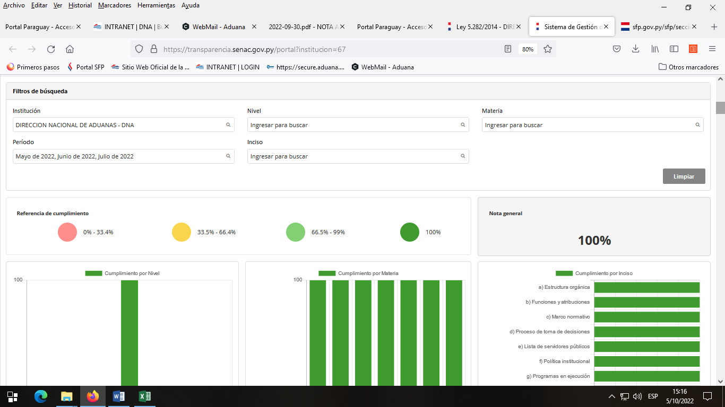

(Puede complementar información aquí y apoyarse en gráficos ilustrativos)

4.3 Nivel de Cumplimiento de Respuestas a Consultas Ciudadanas - Transparencia Pasiva Ley N° 5282/14
Mes | Cantidad de Consultas | Respondidos |  | No Respondidos | Enlace Portal AIP
Enero | 4 | 4 |  | N/A | https://informacionpublica.paraguay.gov.py/portal/#!/estadisticas/burbujas
Febrero | 3 | 3 |  | N/A | https://informacionpublica.paraguay.gov.py/portal/#!/estadisticas/burbujas
Marzo | 16 | 14 |  | 2 EN CURSO | https://informacionpublica.paraguay.gov.py/portal/#!/estadisticas/burbujas
Abril | 13 | 13 |  | N/A | https://informacionpublica.paraguay.gov.py/portal/#!/estadisticas/burbujas
Mayo | 22 | 22 |  | N/A | https://informacionpublica.paraguay.gov.py/portal/#!/estadisticas/burbujas
Junio | 9 | 8 |  | 1 EN CURSO | https://informacionpublica.paraguay.gov.py/portal/#!/estadisticas/burbujas
Julio | 9 | 9 |  | N/A | https://informacionpublica.paraguay.gov.py/portal/#!/estadisticas/burbujas
Agosto | 31 | 31 |  | N/A | https://informacionpublica.paraguay.gov.py/portal/#!/estadisticas/burbujas
Septiembre | 31 | 13 |  | 18 EN CURSO | https://informacionpublica.paraguay.gov.py/portal/#!/estadisticas/burbujas
Octubre
Noviembre
Diciembre
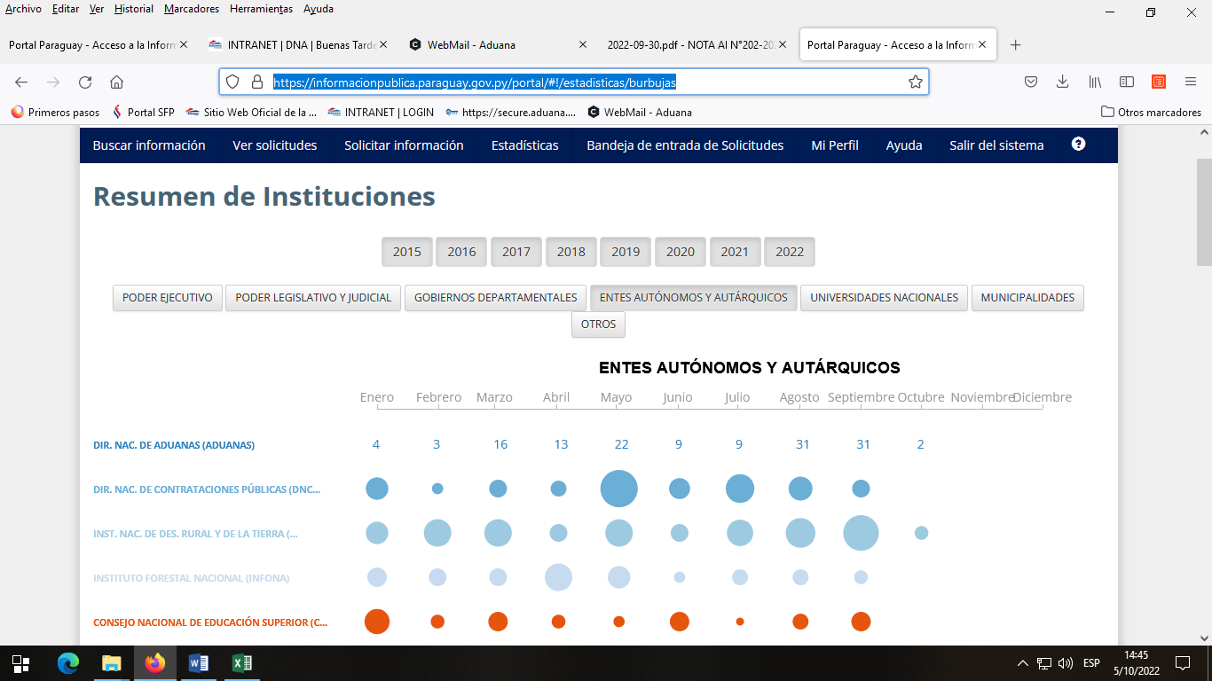

4.4 Proyectos y Programas Ejecutados a la fecha del Informe
Descripción | Objetivo | Metas | Población Beneficiaria | Valor de Inversión | Porcentaje de Ejecución | Evidencias
N-1 - OPTIMIZACIÓN DEL CONTROL NO INTRUSIVO | Optimizar el servicio prestado por los equipos actuales, disminuyendo los riesgos establecidos tanto en el ingreso como en la salida de las mercaderías, contribuyendo tanto a la competitividad como a la correcta percepción del tributo. | AE: 100% | PVAA / ALCANCE NACIONAL | SIN DETERMINAR (*) | AR: 100% | https://secure.aduana.gov.py/ENAXISfa/IKBase.aspx?VIEW=NCVARREPORT&NCPCODE=1&MODULEID=16
N-2 - NUEVO MODELO DE RIESGOS | Desarrollar una estrategia de Gestión Integral de Riesgos como un nuevo modelo de riesgos, con un enfoque claro hacia la modernización y como manera efectiva de administrar el sistema aduanero a través de la visión integral e institucional; concentrando los esfuerzos en la identificación y análisis de los principales riesgos dentro del ciclo operativo y de control. | AE: 87% | PVAA / ALCANCE NACIONAL | SIN DETERMINAR (*) | AR:71% | https://secure.aduana.gov.py/ENAXISfa/IKBase.aspx?VIEW=NCVARREPORT&NCPCODE=2&MODULEID=16
N-3 - NORMATIVAS ACTUALIZADAS CON PROCESOS SIMPLIFICADOS E INFORMATIZADOS | Lograr una modificación de la legislación aduanera que contemple las funciones de una aduana moderna que facilite el comercio internacional, fortalezca los controles y contribuya así con el bienestar de la sociedad, ejerciendo efectivamente una protección a la ciudadanía a través de sus acciones, todo ello volcado en procesos simplificados y agiles orientados al cumplimiento de las mejores prácticas, normas y procedimientos resultantes de acuerdos multilaterales, regionales y de otra naturaleza que sean vinculantes; con una verdadera cooperación interinstitucional que propenda una verdadera facilitación comercial. | AE: 85% | PVAA / ALCANCE NACIONAL | SIN DETERMINAR (*) | AR:10% | https://secure.aduana.gov.py/ENAXISfa/IKBase.aspx?VIEW=NCVARREPORT&NCPCODE=3&MODULEID=16
N-4 - DISEÑO E IMPLEMENTACIÓN DE SISTEMA DE GESTIÓN POR RESULTADOS | Permitir gestionar y evaluar el desempeño de la Institución en relación con la gestión de la misma y los fines para los cuales fue creada, además del cumplimiento de las acciones estratégicas definidas en el plan institucional alineado con los del Gobierno | AE: 97% | DNA/FUNCIONARIOS | SIN DETERMINAR (*) | AR:94% | https://secure.aduana.gov.py/ENAXISfa/IKBase.aspx?VIEW=NCVARREPORT&NCPCODE=4&MODULEID=16
N-5 - ASEGURAMIENTO DE LA CARGA A TRAVES DEL PRECINTO ELECTRÓNICO | Establecer, a corto plazo, un régimen de tránsito seguro para mercaderías, en el marco del proceso de Modernización de la Dirección Nacional de Aduanas, a través de la implementación del precinto electrónico, asociado a la aplicación de tecnología y a un sistema de monitoreo y vigilancia contribuyendo a la trazabilidad de la carga y por ende a la competitividad y economía del país. | AE: 94% | PVAA / ALCANCE NACIONAL | SIN DETERMINAR (*) | AR:100% | https://secure.aduana.gov.py/ENAXISfa/IKBase.aspx?VIEW=NCVARREPORT&NCPCODE=5&MODULEID=16
N-6 - IMPLEMENTACIÓN DE MODELO INTEGRAL DE GESTION DEL TALENTO HUMANO Y DE REFORMA ORGANIZACIONAL | Gestionar los talentos humanos de forma integral, sobre la base de cambios estructurales de funciones conferidas y con una visión estratégica, considerando la planificación, la organización y administración de los talentos humanos como primordial, desagregando sus componentes en los programas a ejecutarse: plan de carreras, planes de sucesión, selección e inducción, desarrollo y formación, compensaciones y beneficios, gestión del desempeño, además del bienestar. | AE: 88% | DNA/FUNCIONARIOS | SIN DETERMINAR (*) | AR:54% | https://secure.aduana.gov.py/ENAXISfa/IKBase.aspx?VIEW=NCVARREPORT&NCPCODE=6&MODULEID=16
N-7 - FORTALECIMIENTO DE LA INFRAESTRUCTURA INSTITUCIONAL | Fortalecer la infraestructura institucional a través de la ejecución de acciones concretas que conlleven al mejoramiento de las mismas, con obras nuevas para paliar las que no existen y el perfeccionamiento de las existentes, con el ajuste correspondiente de la normativa existente y en reforzamiento de las disposiciones relacionadas con habilitación de los operadores del comercio internacional y en el cual la DNA tiene injerencia en dicha habilitación. | AE: 100% | DNA/FUNCIONARIOS | SIN DETERMINAR (*) | AR:95% | https://secure.aduana.gov.py/ENAXISfa/IKBase.aspx?VIEW=NCVARREPORT&NCPCODE=7&MODULEID=16
N-9 - DISEÑO E IMPLEMENTACIÓN DE UN PLAN ANTICORRUPCIÓN | Definir actividades concretas encaminadas a fomentar la transparencia en la gestión que permitan la identificación, seguimiento y control oportuno de los riesgos de situaciones susceptibles de actos de corrupción, además de la aplicación de sanciones adecuadas a aquellas faltas comprobadas. Lo anterior, con la visión de contar con una DNA que lucha contra la corrupción de manera efectiva, aplicando los principios de transparencia, eficiencia administrativa y buen gobierno. | AE: 78% | DNA/FUNCIONARIOS | SIN DETERMINAR (*) | AR:37% | https://secure.aduana.gov.py/ENAXISfa/IKBase.aspx?VIEW=NCVARREPORT&NCPCODE=9&MODULEID=16
N-10 - FORTALECIMIENTO DEL CONTROL POSTERIOR | Contribuir a que la Dirección Nacional de Aduanas a través del desarrollo e implementación de manuales y procedimiento llegue a la facilitación del comercio internacional, con el fortalecimiento del control posterior y de las auditorias, para una eficiente recaudación aduanera. | AE: 90% | PVAA / ALCANCE NACIONAL | SIN DETERMINAR (*) | AR:41% | https://secure.aduana.gov.py/ENAXISfa/IKBase.aspx?VIEW=NCVARREPORT&NCPCODE=10&MODULEID=16
N-11 - REINGENIERÍA DEL SISTEMA DE GESTIÓN DE GARANTÍAS | Mejorar el Sistema de Garantías que permita una trazabilidad más efectiva de las pólizas presentadas en un régimen aduanero, además de facilitar los procesos de constitución, prorroga y cancelación de las mismas. | AE: 100% | PVAA / ALCANCE NACIONAL | SIN DETERMINAR (*) | AR:90% | https://secure.aduana.gov.py/ENAXISfa/IKBase.aspx?VIEW=NCVARREPORT&NCPCODE=11&MODULEID=16
N-12 - REINGENIERÍA DEL PROCESO DE EXPORTACIÓN | Mejorar los procedimientos de la exportación en sus distintas modalidades de transporte, que permitan una simplificación en los trámites, optimización de los controles, registro de eventos y trazabilidad de la operación. | AE: 100% | PVAA / ALCANCE NACIONAL | SIN DETERMINAR (*) | AR:92% | https://secure.aduana.gov.py/ENAXISfa/IKBase.aspx?VIEW=NCVARREPORT&NCPCODE=12&MODULEID=16
N-14 - REINGENIERIA DEL CERTIFICADO DE NACIONALIZACION | Migración del modelo de Certificado de Nacionalización actual impreso en papel, a modelo de Certificado de Nacionalización Digital, con implementación de mejoras tecnológicas, de seguridad de datos, disponibilidad de información y reducción de los costos de impresión en papel | AE: 100% | PVAA / ALCANCE NACIONAL | SIN DETERMINAR (*) | AR:100% | https://secure.aduana.gov.py/ENAXISfa/IKBase.aspx?VIEW=NCVARREPORT&NCPCODE=14&MODULEID=16
N-18 - REINGENIERIA DEL PORTAL DE DATOS ABIERTOS DE LA WEB | El proyecto se gestiona como parte integral de los Objetivos Estratégicos de "Comunicar efectiva y eficazmente a nuestros grupos de interés" y "Fortalecer la capacidad institucional", a los efectos de fortalecer la transparencia y el acceso de a los datos abiertos, y a la publicación de estadísticas institucionales, para mejorar los canales de comunicación externa | AE: 100% | PVAA / ALCANCE NACIONAL | SIN DETERMINAR (*) | AR:100% | https://secure.aduana.gov.py/ENAXISfa/IKBase.aspx?VIEW=NCVARREPORT&NCPCODE=18&MODULEID=16
(Puede complementar información aquí y apoyarse en gráficos ilustrativos)

4.5 Proyectos y Programas no Ejecutados
Descripción |  | Financieras | De Gestión | Externas | Otras

(Describir aquí los motivos, puede apoyarse en gráficos ilustrativos)

4.6 Servicios o Productos Misionales (Depende de la Naturaleza de la Misión Insitucional, puede abarcar un Programa o Proyecto)
Descripción | Objetivo | Metas | Población Beneficiaria | Porcentaje de Ejecución | Resultados Logrados | Evidencia (Informe de Avance de Metas - SPR)

(Puede complementar aquí y apoyarse en gráficos ilustrativos)

4.7 Contrataciones realizadas
ID | Objeto | Fecha de Contrato | Valor del Contrato | Proveedor Adjudicado | Estado (Ejecución - Finiquitado) | Enlace DNCP
405379 | SERVICIO DE PUBLICIDAD EN MEDIO ESCRITO Y AUDIOVISUAL | 2022-03-29 | 800,000,000 | P&M GROUP S.R.L. | EJECUCION | https://www.contrataciones.gov.py/licitaciones/adjudicacion/405379-servicio-publicidad-medio-escrito-audiovisual-1/resumen-adjudicacion.html
407230 | RECOLECCION DE PRODUCTOS EN DESCOMPOSICION | 2022-05-11 | 700,000,000 | SERMAT S.A. | EJECUCION | https://www.contrataciones.gov.py/licitaciones/adjudicacion/407230-recoleccion-productos-descomposicion-1/resumen-adjudicacion.html
407257 | GARANTÍA LOCAL DE EQUIPOS DE ESCANERES DE LA MARCA SMITHS DETECTION | 2022-05-13 | 11,900,016,000 | Función Digital Paraguay S.A. | EJECUCION | https://www.contrataciones.gov.py/licitaciones/adjudicacion/407257-garantia-local-equipos-escaneres-marca-smiths-detectionl-1/resumen-adjudicacion.html
403146 | CONSTRUCCION PUESTO DE CONTROL YPEHU | 2022-05-13 | 498,906,896 | Fulgencio Ramon Silvera Gallinar | EJECUCION | https://www.contrataciones.gov.py/licitaciones/adjudicacion/403146-construccion-puesto-control-ypehu-1/resumen-adjudicacion.html
405380 | SERVICIO DE CENTRO DE COPIADO | 2022-05-17 | 800,000,000 | J. FLEISCHMAN Y CIA S.A | EJECUCION | https://www.contrataciones.gov.py/licitaciones/adjudicacion/405380-servicio-centro-copiado-1/resumen-adjudicacion.html
405369 | RECOLECCION DE PRODUCTOS EN DESCOMPOSICION Y VENCIDOS - ZONA ALTO PARANA | 2022-05-17 | 600,000,000 | INGENIERIA AMBIENTAL S.A | EJECUCION | https://www.contrataciones.gov.py/licitaciones/planificacion/405369-recoleccion-productos-descomposicion-vencidos-zona-alto-parana-1.html
407239 | PROVISION DE PERIODICOS | 2022-05-23 | 60,000,000 | BLANCA MARIN | EJECUCION | https://www.contrataciones.gov.py/licitaciones/adjudicacion/407239-provision-periodicos-1/resumen-adjudicacion.html
405372 | MANTENIMIENTO Y REPARACIONES MENORES DE EDIFICIOS Y LOCALES DE LA DNA | 2022-05-30 | 2,000,000,000 | VICTOR JULIAN AYALA PERDOMO Y JULIO CESAR GOMEZ RODRIGUEZ | EJECUCION | https://www.contrataciones.gov.py/licitaciones/adjudicacion/405372-mantenimientoy-reparaciones-menores-edificios-locales-dna-1/resumen-adjudicacion.html
413831 | ALQUILER DE BAÑOS PORTATILES | 2022-06-02 | 4,100,000 | DISAL PARAGUAY S.R.L. | EJECUCION | https://www.contrataciones.gov.py/licitaciones/adjudicacion/413831-alquiler-banos-portatiles-1/resumen-adjudicacion.html
412678 | SEGUROS DE BIENES PARA EL EDIFICIO DNA 1 COSTANERA DE LA DIRECCION NACIONAL DE ADUANAS | 2022-06-02 | 45,959,000 | FENIX S.A. DE SEGUROS | EJECUCION | https://www.contrataciones.gov.py/licitaciones/adjudicacion/412678-seguros-bienes-edificio-dna-1-costanera-direccion-nacional-aduanas-1/resumen-adjudicacion.html
407429 | SERVICIO DE CENTRO DE CUIDADO INFANTIL PARA LA DIRECCION NACIONAL DE ADUANAS | 2022-06-21 | 561,600,000 | MARIA ELOISA BOGADO ORTIZ | EJECUCION | https://www.contrataciones.gov.py/licitaciones/adjudicacion/407429-servicio-centro-cuidado-infantil-direccion-nacional-aduanas-1/resumen-adjudicacion.html
407183 | MANTENIMIENTO Y MEJORAS EN DEPOSITO N° 49 DE LA DNA ALTO PARANA | 2022-06-27 | 539,839,620 | RITTER CONSTRUCCIONES SRL | EJECUCION | https://www.contrataciones.gov.py/licitaciones/adjudicacion/407183-mantenimiento-mejoras-deposito-n-49-dna-alto-parana-1/resumen-adjudicacion.html
413918 | SERVICIOS DE RE - POTENCIACIÓN Y ACTUALIZACIÓN TOTAL DE ESCÁNERS RAYOS X SMITHS DETECTION | 2022-06-28 | 34,854,900,000 | Función Digital Paraguay S.A. | EJECUCION | https://www.contrataciones.gov.py/licitaciones/adjudicacion/413918-servicios-re-potenciacion-actualizacion-total-escaners-rayos-x-smiths-detection-1/resumen-adjudicacion.html
407426 | AUDITORIA ISO 9001:2015 | 2022-07-07 | 335,720,000 | SGS PARAGUAY SA | EJECUCION | https://www.contrataciones.gov.py/licitaciones/adjudicacion/407426-auditoria-iso-9001-2015-1/resumen-adjudicacion.html
407386 | ADQUISICION DE UTENSILIO | 2022-07-25 | 5,980,000 | JORGELINA ROSALBA DUARTE ROLON | EJECUCION | https://www.contrataciones.gov.py/licitaciones/adjudicacion/contrato/407386
407383 | ADQUISICION DE MATERIALES ELECTRICOS | 2022-09-07 | 121,216,000 | COMPAÑIA COMERCIAL DEL PARAGUAY SA | EJECUCION | https://www.contrataciones.gov.py/licitaciones/adjudicacion/contrato/407383-compania-comercial-paraguay-sa-6.html
 |  | 2022-09-06 | 25,547,500 | DESDE EL POLO S.A. | EJECUCION | https://www.contrataciones.gov.py/licitaciones/adjudicacion/contrato/407383-desde-polo-s-r-l-8.html
 |  | 2022-09-06 | 76,950 | ELECTRICIDAD YACYRETÁ S.A. | EJECUCION | https://www.contrataciones.gov.py/licitaciones/adjudicacion/contrato/407383-electricidad-yacyreta-s-a-7.html
 |  | 2022-09-06 | 1,676,750 | EMPORIO FERRETERIA S.R.L. | EJECUCION | https://www.contrataciones.gov.py/licitaciones/adjudicacion/contrato/407383-emporio-ferreteria-s-r-l-10.html
 |  | 2022-09-06 | 14,727,175 | FERNANDO RAFAEL BENEGAS ALVAREZ | EJECUCION | https://www.contrataciones.gov.py/licitaciones/adjudicacion/contrato/407383-fernando-rafael-benegas-alvarez-11.html
 |  | 2022-09-06 | 555,000 | JUAN RODRIGUEZ | EJECUCION | https://www.contrataciones.gov.py/licitaciones/adjudicacion/contrato/407383-juan-rodriguez-1-9.html
407126 | SERVICIO DE MANTENIMIENTO Y REPARACIONES DE VEHICULOS DE LA DNA |  | 1,500,000,000 |  | PUBLICADO | https://www.contrataciones.gov.py/licitaciones/convocatoria/407126-servicio-mantenimiento-reparaciones-vehiculos-dna-1.html
407387 | ADQUISICION DE PRODUCTOS DE FERRETERIA | 2022-09-15 | 5,628,145 | 19 DE ENERO S.R.L. | EJECUCION | https://www.contrataciones.gov.py/licitaciones/adjudicacion/contrato/407387-19-enero-s-r-l-6.html
 |  | 2022-09-15 | 9,360,550 | DESDE EL POLO S.A | EJECUCION | https://www.contrataciones.gov.py/licitaciones/adjudicacion/contrato/407387-desde-polo-s-r-l-9.html
 |  | 2022-09-15 | 1,652,730 | EMPORIO FERRETERIA S.R.L. | EJECUCION | https://www.contrataciones.gov.py/licitaciones/adjudicacion/contrato/407387-emporio-ferreteria-s-r-l-7.html
 |  | 2022-09-16 | 6,728,043 | FERRETERIA INDUSTRIAL SAE (FISAE) | EJECUCION | https://www.contrataciones.gov.py/licitaciones/adjudicacion/contrato/407387-ferreteria-industrial-srl-10.html
 |  | 2022-09-15 | 7,403,500 | FERRETERIA INTERNACIONAL S.A. | EJECUCION | https://www.contrataciones.gov.py/licitaciones/adjudicacion/contrato/407387-ferreteria-internacional-s-a-11.html
 |  | 2022-09-15 | 750.000 | JOSE ARNALDO PEREIRA CARDENA | EJECUCION | https://www.contrataciones.gov.py/licitaciones/adjudicacion/contrato/407387-jose-arnaldo-pereira-cardena-8.html
407368 | ADQUISICION DE PAPEL Y CARTON CON CRITERIO SUSTENTABLE Y UTILES | 2022-08-25 | 14,231,520 | GOLDEN PACK S.A. | EJECUCION | https://www.contrataciones.gov.py/licitaciones/adjudicacion/contrato/407368-credito-popular-sa-10.html
 |  | 2022-08-09 | 3,945,000 | KUATIAPO S.A. | EJECUCION | https://www.contrataciones.gov.py/licitaciones/adjudicacion/contrato/407368-kuatiapo-s-a-11.html
 |  | 2022-08-10 | 18,127,388 | RODRIGO JOEL ZACARIAS VAZQUEZ | EJECUCION | https://www.contrataciones.gov.py/licitaciones/adjudicacion/contrato/407368-rodrigo-joel-zacarias-vazquez-8.html
 |  | 2022-08-09 | 5,600,000 | SDA PARAGUAY SA | EJECUCION | https://www.contrataciones.gov.py/licitaciones/adjudicacion/contrato/407368-sda-paraguay-sa-9.html
401910 | DESARROLO DEL PROTOCOLO DE INTERVENCION Y PROYECTO EJECUTIVO PARA LA INTERVENCION DEL EDIFICIO HISTORICO TALLERES CUSMANICH PARA SU REFUNCIONALIZACION COMO MUSEO CAFE DE LA DNA | 2022-07-27 | 300,000,000 | NATALIA ELIANNE ANTOLA GUGGIARI | EJECUCION | https://www.contrataciones.gov.py/licitaciones/adjudicacion/contrato/401910-natalia-elianne-antola-guggiari-1.html
407353 | ADQUISICION DE ELEMENTOS DE LIMPIEZA | 2022-08-09 | 12,390,000 | ACENTA S.A. | EJECUCION | https://www.contrataciones.gov.py/licitaciones/adjudicacion/contrato/407353-acenta-s-a-5.html
 |  | 2022-08-09 | 894,000 | FLASH COMUNICACIONES S.A | EJECUCION | https://www.contrataciones.gov.py/licitaciones/adjudicacion/contrato/407353-flash-comunicaciones-s-a-3.html
 |  | 2022-08-25 | 5,359,540 | GOLDEN PACK S.A. | EJECUCION | https://www.contrataciones.gov.py/licitaciones/adjudicacion/contrato/407353-credito-popular-sa-4.html
389797 | CONSTRUCCION DE LA HABITACIONAL DE LA ADMINISTRACION DE INFANTE RIVAROLA |  | 953,206,325 |  | PUBLICADO | https://www.contrataciones.gov.py/licitaciones/convocatoria/389797-construccion-habitacional-administracion-infante-rivarola-1.html
407153 | ADQUISICION DE VEHICULOS | 2022-09-12 | 1,245,000,000 | CUEVAS HERMANOS S.A. | EJECUCION | https://www.contrataciones.gov.py/licitaciones/adjudicacion/contrato/407153-cuevas-hermanos-sa-1.html
407357 | ADQUISICION DE CINTAS TINTAS Y TONER | 2022-09-29 | 152,100,890 | DATA SYSTEMS SA EMISORA DE CAPITAL ABIERTO | EJECUCION | https://www.contrataciones.gov.py/licitaciones/adjudicacion/contrato/407357-data-systems-sa-emisora-capital-abierto-5.html
 |  | 2022-09-27 | 301,852,500 | J. FLEISCHMAN Y CIA S.A | EJECUCION | https://www.contrataciones.gov.py/licitaciones/adjudicacion/contrato/407357-j-fleischman-cia-srl-6.html
 |  | 2022-09-27 | 71,406,000 | OFFICE COMPU SA | EJECUCION | https://www.contrataciones.gov.py/licitaciones/adjudicacion/contrato/407357-office-compu-sa-4.html
 |  |  | 516,508,520 | ZUNILDA ELISA COUCHONAL DOS SANTOS | PUBLICADO | https://www.contrataciones.gov.py/licitaciones/adjudicacion/contrato/407357-zunilda-elisa-couchonal-dos-santos-7.html
407390 | ADQUISICION DE PRECINTOS |  | 472,164,000 | SEGUPAK S.A. | PUBLICADO | https://www.contrataciones.gov.py/licitaciones/adjudicacion/407390-adquisicion-precintos-1/resumen-adjudicacion.html
407196 | ADQUISICION DE CONTENEDORES DE OFICINAS MOVILES PARA COIA, PUERTO IRALA, CARLOS A. LOPEZ, ITA VERA Y CONTENEDORES FIJOS PARA PUESTO FRONTERIZO INFANTE RIVAROLA |  | 999,590,933 |  | PUBLICADO | https://www.contrataciones.gov.py/buscador/general.html?filtro=407196&page=
407410 | ADQUISICION DE SOFTWARE PARA EL SISTEMA INFORMATICO DE SOFIA |  | 11,081,087,586 |  | PUBLICADO | https://www.contrataciones.gov.py/licitaciones/convocatoria/407410-adquisicion-software-sistema-informatico-sofia-1.html
416845 | ALQUILER DE BAÑOS PORTATILES |  | 40,000,000 |  | PUBLICADO | https://www.contrataciones.gov.py/buscador/general.html?filtro=416845&page=
407382 | PRODUCTOS E IMPRESIONES DE ARTES GRAFICAS |  | 19,963,940 |  | PUBLICADO | https://www.contrataciones.gov.py/buscador/general.html?filtro=407382&page=
(Puede complementar información aquí y apoyarse en gráficos ilustrativos)

4.8 Ejecución Financiera
Rubro | Sub-rubros | Descripción | Presupuestado | Ejecutado | Saldos | Evidencia (Enlace Ley 5189)
DESDE EL 01/01/2022 AL 31/01/2022 |  |  |  |  |  | https://www.aduana.gov.py/3822-1-Ley%20N%C2%B0%205.189.html
100 |  | SERVICIOS PERSONALES | 184,879,246,885 | 11,268,979,953 | 173,610,266,932
 | 110 | REMUNERACIONES BÁSICAS | 133,410,736,615 | 9,216,964,355 | 124,193,772,260
 | 111 | SUELDOS | 122,860,013,460 | 9,192,934,455 | 113,667,079,005
 | 113 | GASTOS DE REPRESENTACIÓN | 288,358,800 | 24,029,900 | 264,328,900
 | 114 | AGUINALDO | 10,262,364,355 | 0 | 10,262,364,355
 | 120 | REMUNERACIONES TEMPORALES | 29,088,862,165 | 893,258,718 | 28,195,603,447
 | 122 | GASTOS DE RESIDENCIA | 10,953,920,004 | 0 | 10,953,920,004
 | 123 | REMUNERACIÓN EXTRAORDINARIA | 17,552,763,552 | 886,533,801 | 16,666,229,751
 | 125 | REMUNERACION ADICIONAL | 582,178,609 | 6,724,917 | 575,453,692
 | 130 | ASIGNACIONES COMPLEMENTARIAS | 13,565,303,332 | 754,907,524 | 12,810,395,808
 | 131 | SUBSIDIO FAMILIAR | 2,042,706,986 | 70,000 | 2,042,636,986
 | 133 | BONIFICACIONES | 9,493,726,653 | 754,837,524 | 8,738,889,129
 | 137 | GRATIFICACIONES POR SERVICIOS ESPECIALES | 2,028,869,693 | 0 | 2,028,869,693
 | 140 | PERSONAL CONTRATADO | 7,652,066,608 | 259,513,356 | 7,392,553,252
 | 144 | JORNALES | 4,698,541,498 | 160,387,750 | 4,538,153,748
 | 145 | HONORARIOS PROFESIONALES | 2,953,525,110 | 99,125,606 | 2,854,399,504
 | 190 | OTROS GASTOS DEL PERSONAL | 1,162,278,165 | 144,336,000 | 1,017,942,165
 | 199 | OTROS GASTOS DEL PERSONAL | 1,162,278,165 | 144,336,000 | 1,017,942,165
200 |  | SERVICIOS NO PERSONALES | 50,822,432,493 | 148,121,247 | 50,674,311,246
 | 210 | SERVICIOS BÁSICOS | 2,350,000,000 | 148,121,247 | 2,201,878,753
 | 211 | ENERGÍA ELECTRICA | 1,760,000,000 | 124,703,048 | 1,635,296,952
 | 212 | AGUA | 330,000,000 | 17,862,505 | 312,137,495
 | 214 | TELÉFONOS, TELEFAX Y OTROS SERVICIOS DE TELECOMUNICACIONES | 110,000,000 | 5,555,694 | 104,444,306
 | 215 | CORREOS Y OTROS SERVICIOS POSTALES | 150,000,000 | 0 | 150,000,000
 | 220 | TRANSPORTE Y ALMACENAJE | 796,250,000 | 0 | 796,250,000
 | 221 | TRANSPORTE | 796,250,000 | 0 | 796,250,000
 | 230 | PASAJES Y VIÁTICOS | 2,746,732,729 | 0 | 2,746,732,729
 | 231 | PASAJES | 382,200,000 | 0 | 382,200,000
 | 232 | VIÁTICOS Y MOVILIDAD | 1,877,143,340 | 0 | 1,877,143,340
 | 239 | PASAJES Y VIÁTICOS VARIOS | 487,389,389 | 0 | 487,389,389
 | 240 | GASTOS POR SERVICIOS DE ASEO, MANTENIMIENTO Y REPARACIONES | 20,401,500,000 | 0 | 20,401,500,000
 | 242 | MANTENIMIENTO Y REPARACIONES MENORES DE EDIFICIOS Y LOCALES | 4,977,500,000 | 0 | 4,977,500,000
 | 243 | MANTENIMIENTO Y REPARACIONES MENORES DE MAQUINARIAS, EQUIPOS | 7,016,000,000 | 0 | 7,016,000,000
 | 244 | MANTENIMIENTO Y REPARACIONES MENORES DE EQUIPOS DE TRANSPORTE | 1,394,000,000 | 0 | 1,394,000,000
 | 245 | SERVICIOS DE LIMPIEZA, ASEO Y FUMIGACIÓN | 6,994,000,000 | 0 | 6,994,000,000
 | 246 | MANTENIMIENTO Y REPARACIONES MENORES DE INSTALACIONES | 20,000,000 | 0 | 20,000,000
 | 250 | ALQUILERES Y DERECHOS | 3,530,245,764 | 0 | 3,530,245,764
 | 251 | ALQUILER DE EDIFICIOS Y LOCALES | 3,530,245,764 | 0 | 3,530,245,764
 | 260 | SERVICIOS TÉCNICOS Y PROFESIONALES | 4,245,000,000 | 0 | 4,245,000,000
 | 261 | DE INFORMATICA Y SISTEMAS COMPUTARIZADOS | 5,000,000 | 0 | 5,000,000
 | 262 | IMPRENTA, PUBLICACIONES Y REPRODUCCIONES | 1,055,000,000 | 0 | 1,055,000,000
 | 264 | PRIMAS Y GASTOS DE SEGUROS | 955,000,000 | 0 | 955,000,000
 | 265 | PUBLICIDAD Y PROPAGANDA | 405,000,000 | 0 | 405,000,000
 | 266 | CONSULTORIAS, ASESORIAS E INVESTIGACIONES | 1,796,000,000 | 0 | 1,796,000,000
 | 268 | SERVICIOS DE COMUNICACIONES | 24,000,000 | 0 | 24,000,000
 | 269 | SERVICIOS TECNICOSY PROFESIONALES VARIOS | 5,000,000 | 0 | 5,000,000
 | 270 | SERVICIO SOCIAL | 15,816,000,000 | 0 | 15,816,000,000
 | 271 | SERVICIOS DE SEGURO MEDICO | 15,816,000,000 | 0 | 15,816,000,000
 | 280 | OTROS SERVICIOS EN GENERAL | 286,704,000 | 0 | 286,704,000
 | 281 | SERVICIOS DE CEREMONIAL | 101,704,000 | 0 | 101,704,000
 | 284 | SERVICIOS DE CATERING | 185,000,000 | 0 | 185,000,000
 | 290 | SERVICIOS DE CAPACITACIÓN Y ADIESTRAMIENTO | 650,000,000 | 0 | 650,000,000
 | 291 | CAPACITACIÓN DEL PERSONAL DEL ESTADO | 350,000,000 | 0 | 350,000,000
 | 294 | CAPACITACION INSTITUCIONAL A LA COMUNIDAD | 300,000,000 | 0 | 300,000,000
300 |  | BIENES DE CONSUMO E INSUMOS | 5,261,772,814 | 0 | 5,261,772,814
 | 310 | PRODUCTOS ALIMENTICIOS | 295,000,000 | 0 | 295,000,000
 | 311 | ALIMENTOS PARA PERSONAS | 295,000,000 | 0 | 295,000,000
 | 330 | PRODUCTOS DE PAPEL, CARTÓN E IMPRESOS | 176,752,500 | 0 | 176,752,500
 | 331 | PAPEL DE ESCRITORIO Y CARTÓN | 28,752,500 | 0 | 28,752,500
 | 333 | PRODUCTOS DE ARTES GRAFICAS | 4,000,000 | 0 | 4,000,000
 | 334 | PRODUCTOS DE PAPEL Y CARTON | 112,000,000 | 0 | 112,000,000
 | 335 | LIBROS, REVISTAS Y PERIÓDICOS | 32,000,000 | 0 | 32,000,000
 | 340 | BIENES DE CONSUMO DE OFICINAS E INSUMOS | 2,737,940,008 | 0 | 2,737,940,008
 | 341 | ELEMENTOS DE LIMPIEZA | 96,686,250 | 0 | 96,686,250
 | 342 | ÚTILES DE ESCRITORIO, OFICINA Y ENSERES | 1,725,253,758 | 0 | 1,725,253,758
 | 343 | ÚTILES Y MATERIALES ELÉCTRICOS | 308,000,000 | 0 | 308,000,000
 | 344 | UTENSILIOS DE COCINA Y COMEDOR | 32,000,000 | 0 | 32,000,000
 | 346 | REPUESTOS Y ACCESORIOS MENORES | 576,000,000 | 0 | 576,000,000
 | 350 | PRODUCTOS E INSTRUM. QUÍMICOS Y MEDICINALES | 265,000,000 | 0 | 265,000,000
 | 351 | COMPUESTOS QUÍMICOS | 85,000,000 | 0 | 85,000,000
 | 352 | PRODUCTOS FARMACÉUTICOS Y MEDICINALES | 5,000,000 | 0 | 5,000,000
 | 353 | ABONOS Y FERTILIZANTES | 1,000,000 | 0 | 1,000,000
 | 355 | TINTAS, PINTURAS Y COLORANTES | 3,000,000 | 0 | 3,000,000
 | 357 | PRODUCTOS DE MATERIAL PLÁSTICO | 1,000,000 | 0 | 1,000,000
 | 358 | ÚTILES Y MATERIALES MÉDICO-QUIRÚRGICOS Y DE LABORATORIO | 170,000,000 | 0 | 170,000,000
 | 360 | COMBUSTIBLES Y LUBRICANTES | 1,203,080,306 | 0 | 1,203,080,306
 | 361 | COMBUSTIBLES | 1,203,080,306 | 0 | 1,203,080,306
 | 390 | OTROS BIENES DE CONSUMO | 584,000,000 | 0 | 584,000,000
 | 391 | ARTÍCULOS DE CAUCHO | 2,000,000 | 0 | 2,000,000
 | 392 | CUBIERTAS Y CÁMARAS DE AIRE | 355,000,000 | 0 | 355,000,000
 | 394 | HERRAMIENTAS MENORES | 182,000,000 | 0 | 182,000,000
 | 395 | MATERIALES PARA SEGURIDAD Y ADIESTRAMIENTO | 4,000,000 | 0 | 4,000,000
 | 396 | ARTÍCULOS DE PLÁSTICOS | 11,000,000 | 0 | 11,000,000
 | 399 | BIENES DE CONSUMO VARIOS | 30,000,000 | 0 | 30,000,000
400 |  | BIENES DE CAMBIO | 1,400,000,000 | 0 | 1,400,000,000
 | 490 | OTRAS MATERIAS PRIMAS Y PRODUCTOS SEMIELABORADOS | 1,400,000,000 | 0 | 1,400,000,000
 | 490 | OTRAS MATERIAS PRIMAS Y PRODUCTOS SEMIELABORADOS | 1,400,000,000 | 0 | 1,400,000,000
500 |  | INVERSION FÍSICA | 61,840,000,000 | 0 | 61,840,000,000
 | 520 | CONSTRUCCIONES | 6,050,000,000 | 0 | 6,050,000,000
 | 522 | CONSTRUCCIONES DE OBRAS DE USO INSTITUCIONAL | 6,050,000,000 | 0 | 6,050,000,000
 | 530 | ADQUISICIONES DE MAQUINARIAS, EQUIPOS Y HERRAMIENTAS EN GENERAL | 38,970,000,000 | 0 | 38,970,000,000
 | 534 | EQUIPOS EDUCATIVOS Y RECREACIONALES | 20,000,000 | 0 | 20,000,000
 | 537 | EQUIPOS DE TRANSPORTE | 2,000,000,000 | 0 | 2,000,000,000
 | 538 | HERRAMIENTAS, APARATOS E INSTRUMENTOS EN GENERAL | 100,000,000 | 0 | 100,000,000
 | 539 | MAQUINARIAS, EQUIPOS Y HERRAMIENTAS EN GENERAL | 36,850,000,000 | 0 | 36,850,000,000
 | 540 | ADQUISICIONES DE EQUIPOS DE OFICINA Y COMPUTACION | 7,850,000,000 | 0 | 7,850,000,000
 | 541 | ADQUISICIONES DE MUEBLES Y ENSERES | 1,850,000,000 | 0 | 1,850,000,000
 | 543 | ADQUISICIONES DE EQUIPOS DE COMPUTACIÓN | 6,000,000,000 | 0 | 6,000,000,000
 | 570 | ADQUISICIÓN DE ACTIVOS INTANGIBLES | 8,970,000,000 | 0 | 8,970,000,000
 | 579 | ACTIVOS INTANGIBLES | 8,970,000,000 | 0 | 8,970,000,000
800 |  | TRANSFERENCIAS | 162,914,188,251 | 110,351,790 | 162,803,836,461
 | 810 | TRANSFERENCIAS CONSOLIDABLES CORRIENTES AL SECTOR PUBLICO | 158,000,000,000 | 0 | 158,000,000,000
 | 812 | TRANSFERENCIAS CONSOLIDABLES DE ENTIDADES DESCENT. A LA TESORERIA | 158,000,000,000 | 0 | 158,000,000,000
 | 840 | TRANSFERENCIAS CORRIENTES AL SECTOR PRIVADO | 4,684,188,251 | 110,351,790 | 4,573,836,461
 | 841 | BECAS | 200,000,000 | 0 | 200,000,000
 | 845 | INDEMNIZACIONES | 642,375,000 | 0 | 642,375,000
 | 849 | OTRAS TRANSFERENCIAS CORRIENTES | 3,841,813,251 | 110,351,790 | 3,731,461,461
 | 850 | TRANSFERENCIAS CORRIENTES AL SECTOR EXTERNO | 230,000,000 | 0 | 230,000,000
 | 851 | TRANSFERENCIAS CORRIENTES AL SECTOR EXTERNO | 230,000,000 | 0 | 230,000,000
900 |  | OTROS GASTOS | 1,700,000,000 | 9,320,405 | 1,690,679,595
 | 910 | PAGO DE IMPUESTOS, TASAS, GASTOS JUDICIALES Y OTROS | 1,500,000,000 | 9,320,405 | 1,490,679,595
 | 910 | PAGO DE IMPUESTOS, TASAS, GASTOS JUDICIALES Y OTROS | 1,500,000,000 | 9,320,405 | 1,490,679,595
 | 920 | DEVOLUCIÓN DE IMPUESTOS Y OTROS INGRESOS NO TRIBUTARIOS | 200,000,000 | 0 | 200,000,000
 | 920 | DEVOLUCIÓN DE IMPUESTOS Y OTROS INGRESOS NO TRIBUTARIOS | 200,000,000 | 0 | 200,000,000
 | T O T A L G E N E R A L: |  | 468,817,640,443 | 11,536,773,395 | 457,280,867,048
DESDE EL 01/01/2022 AL 28/02/2022 |  |  |  |  |  | https://www.aduana.gov.py/3822-1-Ley%20N%C2%B0%205.189.html
RUBRO | SUB RUBRO | DESCRIPCION | PRESUPUESTO VIGENTE | EJECUTADO | SALDO | EVIDENCIAS (ENLACE LEY N° 5189)
100 |  | SERVICIOS PERSONALES | 184,879,246,885 | 28,823,674,580 | 156,055,572,305
 | 110 | REMUNERACIONES BÁSICAS | 133,410,736,615 | 20,524,728,710 | 112,886,007,905
 | 111 | SUELDOS | 122,860,013,460 | 20,476,668,910 | 102,383,344,550
 | 113 | GASTOS DE REPRESENTACIÓN | 288,358,800 | 48,059,800 | 240,299,000
 | 114 | AGUINALDO | 10,262,364,355 | 0 | 10,262,364,355
 | 120 | REMUNERACIONES TEMPORALES | 27,202,070,164 | 3,855,591,008 | 23,346,479,156
 | 122 | GASTOS DE RESIDENCIA | 11,917,349,999 | 1,996,676,665 | 9,920,673,334
 | 123 | REMUNERACIÓN EXTRAORDINARIA | 13,913,763,552 | 1,843,540,676 | 12,070,222,876
 | 125 | REMUNERACION ADICIONAL | 1,370,956,613 | 15,373,667 | 1,355,582,946
 | 130 | ASIGNACIONES COMPLEMENTARIAS | 17,967,699,485 | 3,387,881,102 | 14,579,818,383
 | 131 | SUBSIDIO FAMILIAR | 4,344,779,523 | 1,392,140,000 | 2,952,639,523
 | 133 | BONIFICACIONES | 11,594,050,269 | 1,696,279,698 | 9,897,770,571
 | 137 | GRATIFICACIONES POR SERVICIOS ESPECIALES | 2,028,869,693 | 299,461,404 | 1,729,408,289
 | 140 | PERSONAL CONTRATADO | 5,136,462,456 | 741,001,760 | 4,395,460,696
 | 144 | JORNALES | 3,228,506,549 | 479,170,702 | 2,749,335,847
 | 145 | HONORARIOS PROFESIONALES | 1,907,955,907 | 261,831,058 | 1,646,124,849
 | 190 | OTROS GASTOS DEL PERSONAL | 1,162,278,165 | 314,472,000 | 847,806,165
 | 199 | OTROS GASTOS DEL PERSONAL | 1,162,278,165 | 314,472,000 | 847,806,165
200 |  | SERVICIOS NO PERSONALES | 49,130,422,311 | 2,932,178,258 | 46,198,244,053
 | 210 | SERVICIOS BÁSICOS | 2,350,000,000 | 361,849,191 | 1,988,150,809
 | 211 | ENERGÍA ELECTRICA | 1,760,000,000 | 319,152,048 | 1,440,847,952
 | 212 | AGUA | 330,000,000 | 30,618,233 | 299,381,767
 | 214 | TELÉFONOS, TELEFAX Y OTROS SERVICIOS DE TELECOMUNICACIONES | 110,000,000 | 12,078,910 | 97,921,090
 | 215 | CORREOS Y OTROS SERVICIOS POSTALES | 150,000,000 | 0 | 150,000,000
 | 220 | TRANSPORTE Y ALMACENAJE | 796,250,000 | 0 | 796,250,000
 | 221 | TRANSPORTE | 796,250,000 | 0 | 796,250,000
 | 230 | PASAJES Y VIÁTICOS | 2,746,732,729 | 388,329,067 | 2,358,403,662
 | 231 | PASAJES | 382,200,000 | 0 | 382,200,000
 | 232 | VIÁTICOS Y MOVILIDAD | 1,877,143,340 | 350,114,933 | 1,527,028,407
 | 239 | PASAJES Y VIÁTICOS VARIOS | 487,389,389 | 38,214,134 | 449,175,255
 | 240 | GASTOS POR SERVICIOS DE ASEO, MANTENIMIENTO Y REPARACIONES | 15,342,283,187 | 0 | 15,342,283,187
 | 242 | MANTENIMIENTO Y REPARACIONES MENORES DE EDIFICIOS Y LOCALES | 4,384,141,090 | 0 | 4,384,141,090
 | 243 | MANTENIMIENTO Y REPARACIONES MENORES DE MAQUINARIAS, EQUIPOS | 2,378,392,440 | 0 | 2,378,392,440
 | 244 | MANTENIMIENTO Y REPARACIONES MENORES DE EQUIPOS DE TRANSPORT | 1,394,000,000 | 0 | 1,394,000,000
 | 245 | SERVICIOS DE LIMPIEZA, ASEO Y FUMIGACIÓN | 7,165,749,657 | 0 | 7,165,749,657
 | 246 | MANTENIMIENTO Y REPARACIONES MENORES DE INSTALACIONES | 20,000,000 | 0 | 20,000,000
 | 250 | ALQUILERES Y DERECHOS | 3,207,077,454 | 0 | 3,207,077,454
 | 251 | ALQUILER DE EDIFICIOS Y LOCALES | 3,192,077,454 | 0 | 3,192,077,454
 | 259 | ALQUILERES Y DERECHOS VARIOS | 15,000,000 | 0 | 15,000,000
 | 260 | SERVICIOS TÉCNICOS Y PROFESIONALES | 8,302,078,941 | 0 | 8,302,078,941
 | 261 | DE INFORMATICA Y SISTEMAS COMPUTARIZADOS | 4,467,506,000 | 0 | 4,467,506,000
 | 262 | IMPRENTA, PUBLICACIONES Y REPRODUCCIONES | 615,000,000 | 0 | 615,000,000
 | 264 | PRIMAS Y GASTOS DE SEGUROS | 955,000,000 | 0 | 955,000,000
 | 265 | PUBLICIDAD Y PROPAGANDA | 439,572,941 | 0 | 439,572,941
 | 266 | CONSULTORIAS, ASESORIAS E INVESTIGACIONES | 1,796,000,000 | 0 | 1,796,000,000
 | 268 | SERVICIOS DE COMUNICACIONES | 24,000,000 | 0 | 24,000,000
 | 269 | SERVICIOS TECNICOSY PROFESIONALES VARIOS | 5,000,000 | 0 | 5,000,000
 | 270 | SERVICIO SOCIAL | 15,420,000,000 | 2,182,000,000 | 13,238,000,000
 | 271 | SERVICIOS DE SEGURO MEDICO | 15,420,000,000 | 2,182,000,000 | 13,238,000,000
 | 280 | OTROS SERVICIOS EN GENERAL | 316,000,000 | 0 | 316,000,000
 | 281 | SERVICIOS DE CEREMONIAL | 125,000,000 | 0 | 125,000,000
 | 284 | SERVICIOS DE CATERING | 191,000,000 | 0 | 191,000,000
 | 290 | SERVICIOS DE CAPACITACIÓN Y ADIESTRAMIENTO | 650,000,000 | 0 | 650,000,000
 | 291 | CAPACITACIÓN DEL PERSONAL DEL ESTADO | 350,000,000 | 0 | 350,000,000
 | 294 | CAPACITACION INSTITUCIONAL A LA COMUNIDAD | 300,000,000 | 0 | 300,000,000
300 |  | BIENES DE CONSUMO E INSUMOS | 6,953,782,996 | 0 | 6,953,782,996
 | 310 | PRODUCTOS ALIMENTICIOS | 295,000,000 | 0 | 295,000,000
 | 311 | ALIMENTOS PARA PERSONAS | 295,000,000 | 0 | 295,000,000
 | 330 | PRODUCTOS DE PAPEL, CARTÓN E IMPRESOS | 192,812,520 | 0 | 192,812,520
 | 331 | PAPEL DE ESCRITORIO Y CARTÓN | 28,752,500 | 0 | 28,752,500
 | 333 | PRODUCTOS DE ARTES GRAFICAS | 20,060,020 | 0 | 20,060,020
 | 334 | PRODUCTOS DE PAPEL Y CARTON | 112,000,000 | 0 | 112,000,000
 | 335 | LIBROS, REVISTAS Y PERIÓDICOS | 32,000,000 | 0 | 32,000,000
 | 340 | BIENES DE CONSUMO DE OFICINAS E INSUMOS | 2,916,266,928 | 0 | 2,916,266,928
 | 341 | ELEMENTOS DE LIMPIEZA | 96,686,250 | 0 | 96,686,250
 | 342 | ÚTILES DE ESCRITORIO, OFICINA Y ENSERES | 686,203,107 | 0 | 686,203,107
 | 343 | ÚTILES Y MATERIALES ELÉCTRICOS | 308,000,000 | 0 | 308,000,000
 | 344 | UTENSILIOS DE COCINA Y COMEDOR | 31,000,000 | 0 | 31,000,000
 | 346 | REPUESTOS Y ACCESORIOS MENORES | 1,794,377,571 | 0 | 1,794,377,571
 | 350 | PRODUCTOS E INSTRUM. QUÍMICOS Y MEDICINALES | 265,000,000 | 0 | 265,000,000
 | 351 | COMPUESTOS QUÍMICOS | 85,000,000 | 0 | 85,000,000
 | 352 | PRODUCTOS FARMACÉUTICOS Y MEDICINALES | 5,000,000 | 0 | 5,000,000
 | 353 | ABONOS Y FERTILIZANTES | 1,000,000 | 0 | 1,000,000
 | 355 | TINTAS, PINTURAS Y COLORANTES | 3,000,000 | 0 | 3,000,000
 | 357 | PRODUCTOS DE MATERIAL PLÁSTICO | 1,000,000 | 0 | 1,000,000
 | 358 | ÚTILES Y MATERIALES MÉDICO-QUIRÚRGICOS Y DE LABORATORIO | 170.000.000 | 0 | 170.000.000
 | 360 | COMBUSTIBLES Y LUBRICANTES | 2,795,700,174 | 0 | 2,795,700,174
 | 361 | COMBUSTIBLES | 2,638,728,866 | 0 | 2,638,728,866
 | 362 | LUBRICANTES | 156,971,308 | 0 | 156,971,308
 | 390 | OTROS BIENES DE CONSUMO | 489,003,374 | 0 | 489,003,374
 | 391 | ARTÍCULOS DE CAUCHO | 2,000,000 | 0 | 2,000,000
 | 392 | CUBIERTAS Y CÁMARAS DE AIRE | 355,000,000 | 0 | 355,000,000
 | 393 | ESTRUCTURAS METÁLICAS ACABADAS | 1,000,000 | 0 | 1,000,000
 | 394 | HERRAMIENTAS MENORES | 86,003,374 | 0 | 86,003,374
 | 395 | MATERIALES PARA SEGURIDAD Y ADIESTRAMIENTO | 4,000,000 | 0 | 4,000,000
 | 396 | ARTÍCULOS DE PLÁSTICOS | 11,000,000 | 0 | 11,000,000
 | 399 | BIENES DE CONSUMO VARIOS | 30,000,000 | 0 | 30,000,000
400 |  | BIENES DE CAMBIO | 1,400,000,000 | 0 | 1,400,000,000
 | 490 | OTRAS MATERIAS PRIMAS Y PRODUCTOS SEMIELABORADOS | 1.400.000.000 | 0 | 1.400.000.000
500 |  | INVERSION FÍSICA | 61,840,000,000 |  | 61,840,000,000
 | 522 | CONSTRUCCIONES DE OBRAS DE USO INSTITUCIONAL | 6.050.000.000 | 0 | 6.050.000.000
 | 530 | ADQUISICIONES DE MAQUINARIAS, EQUIPOS Y HERRAMIENTAS EN GENERAL | 31,263,305,994 |  | 31,263,305,994
 | 534 | EQUIPOS EDUCATIVOS Y RECREACIONALES | 20,000,000 | 0 | 20,000,000
 | 537 | EQUIPOS DE TRANSPORTE | 2,000,000,000 | 0 | 2,000,000,000
 | 538 | HERRAMIENTAS, APARATOS E INSTRUMENTOS EN GENERAL | 100,000,000 | 0 | 100,000,000
 | 539 | MAQUINARIAS, EQUIPOS Y HERRAMIENTAS EN GENERAL VARIAS | 29.143.305.994 | 0 | 29.143.305.994
 | 540 | ADQUISICIONES DE EQUIPOS DE OFICINA Y COMPUTACION | 15,556,694,006 | 0 | 15,556,694,006
 | 541 | ADQUISICIONES DE MUEBLES Y ENSERES | 1,930,451,747 | 0 | 1,930,451,747
 | 543 | ADQUISICIONES DE EQUIPOS DE COMPUTACIÓN | 13,626,242,259 | 0 | 13,626,242,259
 | 570 | ADQUISICIÓN DE ACTIVOS INTANGIBLES | 8,970,000,000 | 0 | 8,970,000,000
 | 579 | ACTIVOS INTANGIBLES | 8,970,000,000 | 0 | 8,970,000,000
800 |  | TRANSFERENCIAS | 162,914,188,251 | 16,269,989,340 | 146,644,198,911
 | 810 | TRANSFERENCIAS CONSOLIDABLES CORRIENTES AL SECTOR PUBLICO | 158,000,000,000 | 15,800,000,000 | 142,200,000,000
 | 812 | TRANSFERENCIAS CONSOLIDABLES DE ENTIDADES DESCENT. A LA TESORIA | 158.000.000.000 | 15.800.000.000 | 142.200.000.000
 | 840 | TRANSFERENCIAS CORRIENTES AL SECTOR PRIVADO | 4,684,188,251 | 469,989,340 | 4,214,198,911
 | 841 | BECAS | 200,000,000 | 0 | 200,000,000
 | 845 | INDEMNIZACIONES | 642,375,000 | 0 | 642,375,000
 | 849 | OTRAS TRANSFERENCIAS CORRIENTES | 3,841,813,251 | 469,989,340 | 3,371,823,911
 | 850 | TRANSFERENCIAS CORRIENTES AL SECTOR EXTERNO | 230,000,000 | 0 | 230,000,000
 | 851 | TRANSFERENCIAS CORRIENTES AL SECTOR EXTERNO | 230,000,000 | 0 | 230,000,000
900 |  | OTROS GASTOS | 1,700,000,000 | 28,373,587 | 1,671,626,413
 | 910 | PAGO DE IMPUESTOS, TASAS, GASTOS JUDICIALES Y OTROS | 1,500,000,000 | 28,373,587 | 1,471,626,413
 | 910 | PAGO DE IMPUESTOS, TASAS, GASTOS JUDICIALES Y OTROS | 1,500,000,000 | 28,373,587 | 1,471,626,413
 | 920 | DEVOLUCIÓN DE IMPUESTOS Y OTROS INGRESOS NO TRIBUTARIOS | 200,000,000 | 0 | 200,000,000
 | 920 | DEVOLUCIÓN DE IMPUESTOS Y OTROS INGRESOS NO TRIBUTARIOS | 200,000,000 | 0 | 200,000,000
 | T O T A L G E N E R A L: |  | 468,817,640,443 | 48,054,215,765 | 420,763,424,678
DESDE EL 01/01/2022 AL 31/03/2022 |  |  |  |  |  | https://www.aduana.gov.py/3822-1-Ley%20N%C2%B0%205.189.html
RUBRO | SUB RUBRO | DESCRIPCION | PRESUPUESTO VIGENTE | EJECUTADO | SALDO | EVIDENCIAS (ENLACE LEY N° 5189)
100 |  | SERVICIOS PERSONALES | 184,914,346,885 | 45,275,151,628 | 139,639,195,257
 | 110 | REMUNERACIONES BÁSICAS | 133,445,836,615 | 30,787,093,065 | 102,658,743,550
 | 111 | SUELDOS | 122,892,413,460 | 30,715,003,365 | 92,177,410,095
 | 113 | GASTOS DE REPRESENTACIÓN | 288,358,800 | 72,089,700 | 216,269,100
 | 114 | AGUINALDO | 10,265,064,355 | 0 | 10,265,064,355
 | 120 | REMUNERACIONES TEMPORALES | 27,202,070,164 | 5,878,509,447 | 21,323,560,717
 | 122 | GASTOS DE RESIDENCIA | 11,917,349,999 | 3,010,996,664 | 8,906,353,335
 | 123 | REMUNERACIÓN EXTRAORDINARIA | 13,913,763,552 | 2,840,894,325 | 11,072,869,227
 | 125 | REMUNERACION ADICIONAL | 1,370,956,613 | 26,618,458 | 1,344,338,155
 | 130 | ASIGNACIONES COMPLEMENTARIAS | 17,967,699,485 | 6,845,408,807 | 11,122,290,678
 | 131 | SUBSIDIO FAMILIAR | 4,344,779,523 | 3,800,539,688 | 544,239,835
 | 133 | BONIFICACIONES | 11,594,050,269 | 2,598,136,647 | 8,995,913,622
 | 137 | GRATIFICACIONES POR SERVICIOS ESPECIALES | 2,028,869,693 | 446,732,472 | 1,582,137,221
 | 140 | PERSONAL CONTRATADO | 5,136,462,456 | 1,270,532,309 | 3,865,930,147
 | 144 | JORNALES | 3,228,506,549 | 831,003,535 | 2,397,503,014
 | 145 | HONORARIOS PROFESIONALES | 1,907,955,907 | 439,528,774 | 1,468,427,133
 | 190 | OTROS GASTOS DEL PERSONAL | 1,162,278,165 | 493,608,000 | 668,670,165
 | 199 | OTROS GASTOS DEL PERSONAL | 1,162,278,165 | 493,608,000 | 668,670,165
200 |  | SERVICIOS NO PERSONALES | 49,077,456,188 | 4,182,343,393 | 44,895,112,795
 | 210 | SERVICIOS BÁSICOS | 2,350,000,000 | 439,691,013 | 1,910,308,987
 | 211 | ENERGÍA ELECTRICA | 1,760,000,000 | 379,103,229 | 1,380,896,771
 | 212 | AGUA | 330,000,000 | 44,246,020 | 285,753,980
 | 214 | TELÉFONOS, TELEFAX Y OTROS SERVICIOS DE TELECOMUNICACIONES | 110,000,000 | 16,341,764 | 93,658,236
 | 215 | CORREOS Y OTROS SERVICIOS POSTALES | 150,000,000 | 0 | 150,000,000
 | 220 | TRANSPORTE Y ALMACENAJE | 796,250,000 | 113,300,000 | 682,950,000
 | 221 | TRANSPORTE | 796,250,000 | 113,300,000 | 682,950,000
 | 230 | PASAJES Y VIÁTICOS | 2,746,732,729 | 682,067,347 | 2,064,665,382
 | 231 | PASAJES | 382,200,000 | 0 | 382,200,000
 | 232 | VIÁTICOS Y MOVILIDAD | 1,877,143,340 | 605,815,181 | 1,271,328,159
 | 239 | PASAJES Y VIÁTICOS VARIOS | 487,389,389 | 76,252,166 | 411,137,223
 | 240 | GASTOS POR SERVICIOS DE ASEO, MANTENIMIENTO Y REPARACIONES | 15,774,127,059 | 629,081,094 | 15,145,045,965
 | 242 | MANTENIMIENTO Y REPARACIONES MENORES DE EDIFICIOS Y LOCALES | 5,015,991,997 | 335,034,094 | 4,680,957,903
 | 243 | MANTENIMIENTO Y REPARACIONES MENORES DE MAQUINARIAS, EQUIPOS | 1,337,409,929 | 1,430,000 | 1,335,979,929
 | 244 | MANTENIMIENTO Y REPARACIONES MENORES DE EQUIPOS DE TRANSPORT | 1,183,019,724 | 84,466,000 | 1,098,553,724
 | 245 | SERVICIOS DE LIMPIEZA, ASEO Y FUMIGACIÓN | 8,237,705,409 | 208,151,000 | 8,029,554,409
 | 246 | MANTENIMIENTO Y REPARACIONES MENORES DE INSTALACIONES | 0 | 0 | 0
 | 250 | ALQUILERES Y DERECHOS | 3,063,977,554 | 80,181,819 | 2,983,795,735
 | 251 | ALQUILER DE EDIFICIOS Y LOCALES | 3,048,977,554 | 80,181,819 | 2,968,795,735
 | 259 | ALQUILERES Y DERECHOS VARIOS | 15,000,000 | 0 | 15,000,000
 | 260 | SERVICIOS TÉCNICOS Y PROFESIONALES | 7,953,174,046 | 45,798,120 | 7,907,375,926
 | 261 | DE INFORMATICA Y SISTEMAS COMPUTARIZADOS | 4,467,506,000 | 0 | 4,467,506,000
 | 262 | IMPRENTA, PUBLICACIONES Y REPRODUCCIONES | 572,066,835 | 7,562,864 | 564,503,971
 | 263 | SERVICIOS BANCARIOS | 12,000,000 | 5,813,500 | 6,186,500
 | 264 | PRIMAS Y GASTOS DE SEGUROS | 876,490,838 | 0 | 876,490,838
 | 265 | PUBLICIDAD Y PROPAGANDA | 439,572,941 | 0 | 439,572,941
 | 266 | CONSULTORIAS, ASESORIAS E INVESTIGACIONES | 1,318,037,432 | 32,421,756 | 1,285,615,676
 | 268 | SERVICIOS DE COMUNICACIONES | 24,000,000 | 0 | 24,000,000
 | 269 | SERVICIOS TECNICOSY PROFESIONALES VARIOS | 243,500,000 | 0 | 243,500,000
 | 270 | SERVICIO SOCIAL | 15,420,000,000 | 2,182,000,000 | 13,238,000,000
 | 271 | SERVICIOS DE SEGURO MEDICO | 15,420,000,000 | 2,182,000,000 | 13,238,000,000
 | 280 | OTROS SERVICIOS EN GENERAL | 323,194,800 | 10,224,000 | 312,970,800
 | 281 | SERVICIOS DE CEREMONIAL | 125,000,000 | 10,188,000 | 114,812,000
 | 284 | SERVICIOS DE CATERING | 198,194,800 | 36,000 | 198,158,800
 | 290 | SERVICIOS DE CAPACITACIÓN Y ADIESTRAMIENTO | 650,000,000 | 0 | 650,000,000
 | 291 | CAPACITACIÓN DEL PERSONAL DEL ESTADO | 350,000,000 | 0 | 350,000,000
 | 294 | CAPACITACION INSTITUCIONAL A LA COMUNIDAD | 300,000,000 | 0 | 300,000,000
300 |  | BIENES DE CONSUMO E INSUMOS | 6,709,022,302 | 551,574,396 | 6,157,447,906
 | 310 | PRODUCTOS ALIMENTICIOS | 322,195,000 | 1,174,000 | 321,021,000
 | 311 | ALIMENTOS PARA PERSONAS | 322,195,000 | 1,174,000 | 321,021,000
 | 330 | PRODUCTOS DE PAPEL, CARTÓN E IMPRESOS | 249,333,520 | 0 | 249,333,520
 | 331 | PAPEL DE ESCRITORIO Y CARTÓN | 68,363,000 | 0 | 68,363,000
 | 333 | PRODUCTOS DE ARTES GRAFICAS | 48,970,520 | 0 | 48,970,520
 | 334 | PRODUCTOS DE PAPEL Y CARTON | 112,000,000 | 0 | 112,000,000
 | 335 | LIBROS, REVISTAS Y PERIÓDICOS | 20,000,000 | 0 | 20,000,000
 | 340 | BIENES DE CONSUMO DE OFICINAS E INSUMOS | 2,792,447,860 | 279,582,300 | 2,512,865,560
 | 341 | ELEMENTOS DE LIMPIEZA | 79,885,000 | 0 | 79,885,000
 | 342 | ÚTILES DE ESCRITORIO, OFICINA Y ENSERES | 686,203,107 | 134,821,950 | 551,381,157
 | 343 | ÚTILES Y MATERIALES ELÉCTRICOS | 219,982,182 | 0 | 219,982,182
 | 344 | UTENSILIOS DE COCINA Y COMEDOR | 12,000,000 | 0 | 12,000,000
 | 346 | REPUESTOS Y ACCESORIOS MENORES | 1,794,377,571 | 144,760,350 | 1,649,617,221
 | 350 | PRODUCTOS E INSTRUM. QUÍMICOS Y MEDICINALES | 265,000,000 | 0 | 265,000,000
 | 351 | COMPUESTOS QUÍMICOS | 104,213,936 | 0 | 104,213,936
 | 352 | PRODUCTOS FARMACÉUTICOS Y MEDICINALES | 5,000,000 | 0 | 5,000,000
 | 353 | ABONOS Y FERTILIZANTES | 1,000,000 | 0 | 1,000,000
 | 355 | TINTAS, PINTURAS Y COLORANTES | 3,000,000 | 0 | 3,000,000
 | 357 | PRODUCTOS DE MATERIAL PLÁSTICO | 1,000,000 | 0 | 1,000,000
 | 358 | ÚTILES Y MATERIALES MÉDICO-QUIRÚRGICOS Y DE LABORATORIO | 150.786.064 | 0 | 150.786.064
 | 360 | COMBUSTIBLES Y LUBRICANTES | 2,795,700,174 | 266,314,304 | 2,529,385,870
 | 361 | COMBUSTIBLES | 2,638,728,866 | 266,314,304 | 2,372,414,562
 | 362 | LUBRICANTES | 156,971,308 | 0 | 156,971,308
 | 390 | OTROS BIENES DE CONSUMO | 284,345,748 | 4,503,792 | 279,841,956
 | 391 | ARTÍCULOS DE CAUCHO | 2,000,000 | 0 | 2,000,000
 | 392 | CUBIERTAS Y CÁMARAS DE AIRE | 182,270,783 | 4,503,792 | 177,766,991
 | 393 | ESTRUCTURAS METÁLICAS ACABADAS | 1,000,000 | 0 | 1,000,000
 | 394 | HERRAMIENTAS MENORES | 36,003,285 | 0 | 36,003,285
 | 395 | MATERIALES PARA SEGURIDAD Y ADIESTRAMIENTO | 4,000,000 | 0 | 4,000,000
 | 396 | ARTÍCULOS DE PLÁSTICOS | 11,000,000 | 0 | 11,000,000
 | 399 | BIENES DE CONSUMO VARIOS | 48,071,680 | 0 | 48,071,680
400 |  | BIENES DE CAMBIO | 1,167,040,000 | 467,040,000 | 700,000,000
 | 490 | OTRAS MATERIAS PRIMAS Y PRODUCTOS SEMIELABORADOS | 1,167,040,000 | 467,040,000 | 700,000,000
 | 490 | OTRAS MATERIAS PRIMAS Y PRODUCTOS SEMIELABORADOS | 1.167.040.000 | 467.040.000 | 700.000.000
500 |  | INVERSION FÍSICA | 62,370,686,817 | 8,807,952,560 | 53,562,734,257
 | 520 | CONSTRUCCIONES | 10,312,326,540 | 1,570,347,969 | 8,741,978,571
 | 522 | CONSTRUCCIONES DE OBRAS DE USO INSTITUCIONAL | 10,306,322,047 | 1,570,347,969 | 8,735,974,078
 | 526 | OTRAS OBRAS E INSTALACIONES DE INFRAESTRUCTURAS | 6.004.493 | 0 | 6.004.493
 | 530 | ADQUISICIONES DE MAQUINARIAS, EQUIPOS Y HERRAMIENTAS EN GENERAL | 28,393,113,822 | 0 | 28,393,113,822
 | 533 | MAQUINARIAS Y EQUIPOS INDUSTRIALES | 676,616,665 | 0 | 676,616,665
 | 534 | EQUIPOS EDUCATIVOS Y RECREACIONALES | 10,000,000 | 0 | 10,000,000
 | 537 | EQUIPOS DE TRANSPORTE | 2,603,000,000 | 0 | 2,603,000,000
 | 538 | HERRAMIENTAS, APARATOS E INSTRUMENTOS EN GENERAL | 103,497,157 | 0 | 103,497,157
 | 539 | MAQUINARIAS, EQUIPOS Y HERRAMIENTAS EN GENERAL VARIAS | 25.000.000.000 | 0 | 25.000.000.000
 | 540 | ADQUISICIONES DE EQUIPOS DE OFICINA YCOMPUTACION | 17,664,743,673 | 1,611,406,991 | 16,053,336,682
 | 541 | ADQUISICIONES DE MUEBLES Y ENSERES | 3,448,501,414 | 9,514,991 | 3,438,986,423
 | 543 | ADQUISICIONES DE EQUIPOS DE COMPUTACIÓN | 14,216,242,259 | 1,601,892,000 | 12,614,350,259
 | 570 | ADQUISICIÓN DE ACTIVOS INTANGIBLES | 6,000,502,782 | 5,626,197,600 | 374,305,182
 | 579 | ACTIVOS INTANGIBLES | 6,000,502,782 | 5,626,197,600 | 374,305,182
800 |  | TRANSFERENCIAS | 162,914,188,251 | 32,318,988,020 | 130,595,200,231
 | 810 | TRANSFERENCIAS CONSOLIDABLES CORRIENTES AL SECTOR PUBLICO | 158,000,000,000 | 31,600,000,000 | 126,400,000,000
 | 812 | TRANSFERENCIAS CONSOLIDABLES DE ENTIDADES DESCENT. A LA TESORERIA | 158,000,000,000 | 31,600,000,000 | 126,400,000,000
840 | 840 | TRANSFERENCIAS CORRIENTES AL SECTOR PRIVADO | 4,684,188,251 | 718,988,020 | 3,965,200,231
 | 841 | BECAS | 200,000,000 |  | 200,000,000
 | 845 | INDEMNIZACIONES | 642,375,000 |  | 642,375,000
 | 849 | OTRAS TRANSFERENCIAS CORRIENTES | 3,122,825,231 | 718,988,020 | 3,122,825,231
 | 850 | TRANSFERENCIAS CORRIENTES AL SECTOR EXTERNO | 230,000,000 |  | 230,000,000
 | 851 | TRANSFERENCIAS CORRIENTES AL SECTOR EXTERNO | 230,000,000 |  | 230,000,000
900 |  | OTROS GASTOS | 1,700,000,000 | 299,516,460 | 1,400,483,540
 | 910 | PAGO DE IMPUESTOS, TASAS, GASTOS JUDICIALES Y OTROS | 1,700,000,000 | 279,176,986 | 1,220,823,014
 | 910 | PAGO DE IMPUESTOS, TASAS, GASTOS JUDICIALES Y OTROS | 1,700,000,000 | 279,176,986 | 1,220,823,014
 | 920 | DEVOLUCIÓN DE IMPUESTOS Y OTROS INGRESOS NO TRIBUTARIOS | 200,000,000 | 20,339,474 | 179,660,526
 | 920 | DEVOLUCIÓN DE IMPUESTOS Y OTROS INGRESOS NO TRIBUTARIOS | 200,000,000 | 20,339,474 | 179,660,526
 | T O T A L G E N E R A L: |  | 468,852,740,443 | 91,902,566,457 | 376,950,173,986
DESDE EL 01/01/2022 AL 30/04/2022 |  |  |  |  |  | https://www.aduana.gov.py/3822-1-Ley%20N%C2%B0%205.189.html
RUBRO | SUB RUBRO | DESCRIPCION | PRESUPUESTO VIGENTE | EJECUTADO | SALDO
100 |  | SERVICIOS PERSONALES | 185,967,944,915 | 58,898,886,155 | 127,069,058,760
 | 110 | REMUNERACIONES BÁSICAS | 133,481,369,948 | 41,049,457,420 | 92,431,912,528
 | 111 | SUELDOS | 122,925,213,460 | 40,953,337,820 | 81,971,875,640
 | 113 | GASTOS DE REPRESENTACIÓN | 288,358,800 | 96,119,600 | 192,239,200
 | 114 | AGUINALDO | 10,267,797,688 | 0 | 10,267,797,688
 | 120 | REMUNERACIONES TEMPORALES | 27,202,070,164 | 7,939,052,444 | 19,263,017,720
 | 122 | GASTOS DE RESIDENCIA | 11,917,349,999 | 4,049,546,663 | 7,867,803,336
 | 123 | REMUNERACIÓN EXTRAORDINARIA | 13,913,763,552 | 3,850,139,448 | 10,063,624,104
 | 125 | REMUNERACION ADICIONAL | 1,370,956,613 | 39,366,333 | 1,331,590,280
 | 130 | ASIGNACIONES COMPLEMENTARIAS | 17,967,699,485 | 7,832,097,052 | 10,135,602,433
 | 131 | SUBSIDIO FAMILIAR | 4,344,779,523 | 3,826,056,308 | 518,723,215
 | 133 | BONIFICACIONES | 11,594,050,269 | 3,418,780,183 | 8,175,270,086
 | 137 | GRATIFICACIONES POR SERVICIOS ESPECIALES | 2,028,869,693 | 587,260,561 | 1,441,609,132
 | 140 | PERSONAL CONTRATADO | 5,136,462,456 | 1,584,671,239 | 3,551,791,217
 | 144 | JORNALES | 3,228,506,549 | 1,027,354,824 | 2,201,151,725
 | 145 | HONORARIOS PROFESIONALES | 1,907,955,907 | 557,316,415 | 1,350,639,492
 | 190 | OTROS GASTOS DEL PERSONAL | 2,180,342,862 | 493,608,000 | 1,686,734,862
 | 199 | OTROS GASTOS DEL PERSONAL | 2,180,342,862 | 493,608,000 | 1,686,734,862
200 |  | SERVICIOS NO PERSONALES | 50,284,913,313 | 7,113,634,354 | 43,171,278,959
 | 210 | SERVICIOS BÁSICOS | 2,350,000,000 | 535,394,108 | 1,814,605,892
 | 211 | ENERGÍA ELECTRICA | 1,760,000,000 | 472,778,229 | 1,287,221,771
 | 212 | AGUA | 330,000,000 | 45,232,020 | 284,767,980
 | 214 | TELÉFONOS, TELEFAX Y OTROS SERVICIOS DE TELECOMUNICACIONES | 110,000,000 | 17,383,859 | 92,616,141
 | 215 | CORREOS Y OTROS SERVICIOS POSTALES | 150,000,000 | 0 | 150,000,000
 | 220 | TRANSPORTE Y ALMACENAJE | 796,250,000 | 154,220,400 | 642,029,600
 | 221 | TRANSPORTE | 796,250,000 | 154,220,400 | 642,029,600
 | 230 | PASAJES Y VIÁTICOS | 3,614,374,694 | 936,203,360 | 2,678,171,334
 | 231 | PASAJES | 382,200,000 | 0 | 382,200,000
 | 232 | VIÁTICOS Y MOVILIDAD | 2,744,785,305 | 818,919,428 | 1,925,865,877
 | 239 | PASAJES Y VIÁTICOS VARIOS | 487,389,389 | 117,283,932 | 370,105,457
 | 240 | GASTOS POR SERVICIOS DE ASEO, MANTENIMIENTO Y REPARACIONES | 17,924,446,249 | 1,313,062,430 | 16,611,383,819
 | 242 | MANTENIMIENTO Y REPARACIONES MENORES DE EDIFICIOS Y LOCALES | 5,184,231,058 | 780,944,130 | 4,403,286,928
 | 243 | MANTENIMIENTO Y REPARACIONES MENORES DE MAQUINARIAS, EQUIPOS | 1,249,490,058 | 133,046,800 | 1,116,443,258
 | 244 | MANTENIMIENTO Y REPARACIONES MENORES DE EQUIPOS DE TRANSPORT | 1,183,019,724 | 188,320,500 | 994,699,224
 | 245 | SERVICIOS DE LIMPIEZA, ASEO Y FUMIGACIÓN | 7,997,705,409 | 210,751,000 | 7,786,954,409
 | 246 | MANTENIMIENTO Y REPARACIONES MENORES DE INSTALACIONES | 0 | 0 | 0
 | 248 | OTROS MANTENIMIENTOS Y REPARACIONES MENORES | 2,310,000,000 | 0 | 2,310,000,000
 | 250 | ALQUILERES Y DERECHOS | 3,119,976,554 | 488,183,088 | 2,631,793,466
 | 251 | ALQUILER DE EDIFICIOS Y LOCALES | 3,104,976,554 | 488,183,088 | 2,616,793,466
 | 259 | ALQUILERES Y DERECHOS VARIOS | 15,000,000 | 0 | 15,000,000
 | 260 | SERVICIOS TÉCNICOS Y PROFESIONALES | 7,808,855,856 | 407,346,968 | 7,401,508,888
 | 261 | DE INFORMATICA Y SISTEMAS COMPUTARIZADOS | 4,467,506,000 | 0 | 4,467,506,000
 | 262 | IMPRENTA, PUBLICACIONES Y REPRODUCCIONES | 572,066,835 | 32,551,723 | 539,515,112
 | 263 | SERVICIOS BANCARIOS | 12,000,000 | 5,813,500 | 6,186,500
 | 264 | PRIMAS Y GASTOS DE SEGUROS | 726,243,676 | 297,000,000 | 429,243,676
 | 265 | PUBLICIDAD Y PROPAGANDA | 439,572,941 | 34,159,989 | 405,412,952
 | 266 | CONSULTORIAS, ASESORIAS E INVESTIGACIONES | 1,323,966,404 | 32,421,756 | 1,291,544,648
 | 268 | SERVICIOS DE COMUNICACIONES | 24,000,000 | 5,400,000 | 18,600,000
 | 269 | SERVICIOS TECNICOSY PROFESIONALES VARIOS | 243,500,000 | 0 | 243,500,000
 | 270 | SERVICIO SOCIAL | 13,756,457,125 | 3,269,000,000 | 10,487,457,125
 | 271 | SERVICIOS DE SEGURO MEDICO | 13,756,457,125 | 3,269,000,000 | 10,487,457,125
 | 280 | OTROS SERVICIOS EN GENERAL | 323,194,800 | 10,224,000 | 312,970,800
 | 281 | SERVICIOS DE CEREMONIAL | 125,000,000 | 10,188,000 | 114,812,000
 | 284 | SERVICIOS DE CATERING | 198,194,800 | 36,000 | 198,158,800
 | 290 | SERVICIOS DE CAPACITACIÓN Y ADIESTRAMIENTO | 591,358,035 | 0 | 591,358,035
 | 291 | CAPACITACIÓN DEL PERSONAL DEL ESTADO | 350,000,000 | 0 | 350,000,000
 | 294 | CAPACITACION INSTITUCIONAL A LA COMUNIDAD | 241,358,035 | 0 | 241,358,035
300 |  | BIENES DE CONSUMO E INSUMOS | 6,709,022,302 | 1,851,073,978 | 4,857,948,324
 | 310 | PRODUCTOS ALIMENTICIOS | 322,195,000 | 12,510,000 | 309,685,000
 | 311 | ALIMENTOS PARA PERSONAS | 322,195,000 | 12,510,000 | 309,685,000
 | 330 | PRODUCTOS DE PAPEL, CARTÓN E IMPRESOS | 249,333,520 | 0 | 249,333,520
 | 331 | PAPEL DE ESCRITORIO Y CARTÓN | 68,363,000 | 0 | 68,363,000
 | 333 | PRODUCTOS DE ARTES GRAFICAS | 48,970,520 | 0 | 48,970,520
 | 334 | PRODUCTOS DE PAPEL Y CARTON | 112,000,000 | 0 | 112,000,000
 | 335 | LIBROS, REVISTAS Y PERIÓDICOS | 20,000,000 | 0 | 20,000,000
 | 340 | BIENES DE CONSUMO DE OFICINAS E INSUMOS | 2,792,447,860 | 1,375,544,051 | 1,416,903,809
 | 341 | ELEMENTOS DE LIMPIEZA | 79,885,000 | 15,746,050 | 64,138,950
 | 342 | ÚTILES DE ESCRITORIO, OFICINA Y ENSERES | 686,203,107 | 154,765,451 | 531,437,656
 | 343 | ÚTILES Y MATERIALES ELÉCTRICOS | 219,982,182 | 3,305,000 | 216,677,182
 | 344 | UTENSILIOS DE COCINA Y COMEDOR | 12,000,000 | 0 | 12,000,000
 | 346 | REPUESTOS Y ACCESORIOS MENORES | 1,794,377,571 | 1,201,727,550 | 592,650,021
 | 350 | PRODUCTOS E INSTRUM. QUÍMICOS Y MEDICINALES | 265,000,000 | 18,476,000 | 246,524,000
 | 351 | COMPUESTOS QUÍMICOS | 104,213,936 | 0 | 104,213,936
 | 352 | PRODUCTOS FARMACÉUTICOS Y MEDICINALES | 5,000,000 | 0 | 5,000,000
 | 353 | ABONOS Y FERTILIZANTES | 1,000,000 | 0 | 1,000,000
 | 355 | TINTAS, PINTURAS Y COLORANTES | 3,000,000 | 0 | 3,000,000
 | 357 | PRODUCTOS DE MATERIAL PLÁSTICO | 1,000,000 | 0 | 1,000,000
 | 358 | ÚTILES Y MATERIALES MÉDICO-QUIRÚRGICOS Y DE LABORATORIO | 150,786,064 | 18,476,000 | 132,310,064
 | 360 | COMBUSTIBLES Y LUBRICANTES | 2,795,700,174 | 413,379,135 | 2,382,321,039
 | 361 | COMBUSTIBLES | 2,638,728,866 | 413,379,135 | 2,225,349,731
 | 362 | LUBRICANTES | 156,971,308 | 0 | 156,971,308
 | 390 | OTROS BIENES DE CONSUMO | 284,345,748 | 31,164,792 | 253,180,956
 | 391 | ARTÍCULOS DE CAUCHO | 2,000,000 | 50,000 | 1,950,000
 | 392 | CUBIERTAS Y CÁMARAS DE AIRE | 182,270,783 | 29,615,792 | 152,654,991
 | 393 | ESTRUCTURAS METÁLICAS ACABADAS | 1,000,000 | 0 | 1,000,000
 | 394 | HERRAMIENTAS MENORES | 36,003,285 | 44,000 | 35,959,285
 | 395 | MATERIALES PARA SEGURIDAD Y ADIESTRAMIENTO | 4,000,000 | 0 | 4,000,000
 | 396 | ARTÍCULOS DE PLÁSTICOS | 11,000,000 | 0 | 11,000,000
 | 399 | BIENES DE CONSUMO VARIOS | 48,071,680 | 1,455,000 | 46,616,680
400 |  | BIENES DE CAMBIO | 1,167,040,000 | 467,040,000 | 700,000,000
 | 490 | OTRAS MATERIAS PRIMAS Y PRODUCTOS SEMIELABORADOS | 1,167,040,000 | 467,040,000 | 700,000,000
 | 490 | OTRAS MATERIAS PRIMAS Y PRODUCTOS SEMIELABORADOS | 1,167,040,000 | 467,040,000 | 700,000,000
500 |  | INVERSION FÍSICA | 106,559,686,817 | 11,946,292,236 | 94,613,394,581
 | 520 | CONSTRUCCIONES | 10,312,326,540 | 3,278,900,863 | 7,033,425,677
 | 522 | CONSTRUCCIONES DE OBRAS DE USO INSTITUCIONAL | 10,306,322,047 | 3,278,900,863 | 7,027,421,184
 | 526 | OTRAS OBRAS E INSTALACIONES DE INFRAESTRUCTURAS | 6,004,493 | 0 | 6,004,493
 | 530 | ADQUISICIONES DE MAQUINARIAS, EQUIPOS Y HERRAMIENTAS EN GENERAL | 10,674,113,822 | 0 | 10,674,113,822
 | 533 | MAQUINARIAS Y EQUIPOS INDUSTRIALES | 816,616,665 | 0 | 816,616,665
 | 534 | EQUIPOS EDUCATIVOS Y RECREACIONALES | 10,000,000 | 0 | 10,000,000
 | 536 | EQUIPOS DE COMUNICACIÓN Y SEÑALAMIENTO | 686,000,000 |  | 686,000,000
 | 537 | EQUIPOS DE TRANSPORTE | 2,603,000,000 | 0 | 2,603,000,000
 | 538 | HERRAMIENTAS, APARATOS E INSTRUMENTOS EN GENERAL | 6,558,497,157 | 0 | 6,558,497,157
 | 539 | MAQUINARIAS, EQUIPOS Y HERRAMIENTAS EN GENERAL VARIAS | 0 | 0 | 0
 | 540 | ADQUISICIONES DE EQUIPOS DE OFICINA YCOMPUTACION | 33,463,743,673 | 2,666,888,591 | 30,796,855,082
 | 541 | ADQUISICIONES DE MUEBLES Y ENSERES | 3,448,501,414 | 1,064,996,591 | 2,383,504,823
 | 543 | ADQUISICIONES DE EQUIPOS DE COMPUTACIÓN | 30,015,242,259 | 1,601,892,000 | 28,413,350,259
 | 570 | ADQUISICIÓN DE ACTIVOS INTANGIBLES | 22,289,502,782 | 6,000,502,782 | 16,289,000,000
 | 579 | ACTIVOS INTANGIBLES | 22,289,502,782 | 6,000,502,782 | 16,289,000,000
 | 590 | OTROS GASTOS DE INVERSIÓN Y REPARAC. MAYORES | 29,820,000,000 | 0 | 29,820,000,000
 | 598 | REPARACIONES MAYORES DE HERRAMIENTAS Y OTROS | 29,820,000,000 | 0 | 29,820,000,000
800 |  | TRANSFERENCIAS | 162,998,666,429 | 48,465,740,754 | 114,532,925,675
 | 810 | TRANSFERENCIAS CONSOLIDABLES CORRIENTES AL SECTOR PUBLICO | 158,000,000,000 | 47,400,000,000 | 110,600,000,000
 | 812 | TRANSFERENCIAS CONSOLIDABLES DE ENTIDADES DESCENT. A LA TESORERIA | 158,000,000,000 | 47,400,000,000 | 110,600,000,000
840 | 840 | TRANSFERENCIAS CORRIENTES AL SECTOR PRIVADO | 4,768,666,429 | 1,065,740,754 | 3,702,925,675
 | 841 | BECAS | 200,000,000 | 0 | 200,000,000
 | 845 | INDEMNIZACIONES | 726,853,178 | 84,478,178 | 642,375,000
 | 849 | OTRAS TRANSFERENCIAS CORRIENTES | 3,841,813,251 | 981,262,576 | 2,860,550,675
 | 850 | TRANSFERENCIAS CORRIENTES AL SECTOR EXTERNO | 230,000,000 | 0 | 230,000,000
 | 851 | TRANSFERENCIAS CORRIENTES AL SECTOR EXTERNO | 230,000,000 | 0 | 230,000,000
900 |  | OTROS GASTOS | 1,700,000,000 | 557,718,485 | 1,142,281,515
 | 910 | PAGO DE IMPUESTOS, TASAS, GASTOS JUDICIALES Y OTROS | 1,500,000,000 | 517,173,065 | 982,826,935
 | 910 | PAGO DE IMPUESTOS, TASAS, GASTOS JUDICIALES Y OTROS | 1,500,000,000 | 517,173,065 | 982,826,935
 | 920 | DEVOLUCIÓN DE IMPUESTOS Y OTROS INGRESOS NO TRIBUTARIOS | 200,000,000 | 40,545,420 | 159,454,580
 | 920 | DEVOLUCIÓN DE IMPUESTOS Y OTROS INGRESOS NO TRIBUTARIOS | 200,000,000 | 40,545,420 | 159,454,580
T O T A L G E N E R A L: |  |  | 515,387,273,776 | 129,300,385,962 | 386,086,887,814
DESDE EL 01/01/2022 AL 31/05/2022 |  |  |  |  |  | https://www.aduana.gov.py/3822-1-Ley%20N%C2%B0%205.189.html
RUBRO | SUB RUBRO | DESCRIPCION | PRESUPUESTO VIGENTE | EJECUTADO | SALDO
100 |  | SERVICIOS PERSONALES | 185,967,944,915 | 72,206,487,687 | 113,761,457,228
 | 110 | REMUNERACIONES BÁSICAS | 133,481,369,948 | 51,310,921,775 | 82,170,448,173
 | 111 | SUELDOS | 122,925,213,460 | 51,190,772,275 | 71,734,441,185
 | 113 | GASTOS DE REPRESENTACIÓN | 288,358,800 | 120,149,500 | 168,209,300
 | 114 | AGUINALDO | 10,267,797,688 | 0 | 10,267,797,688
 | 120 | REMUNERACIONES TEMPORALES | 27,202,070,164 | 9,474,365,418 | 17,727,704,746
 | 122 | GASTOS DE RESIDENCIA | 11,917,349,999 | 4,488,213,330 | 7,429,136,669
 | 123 | REMUNERACIÓN EXTRAORDINARIA | 13,913,763,552 | 4,869,510,600 | 9,044,252,952
 | 125 | REMUNERACION ADICIONAL | 1,370,956,613 | 116,641,488 | 1,254,315,125
 | 130 | ASIGNACIONES COMPLEMENTARIAS | 17,967,699,485 | 8,859,596,906 | 9,108,102,579
 | 131 | SUBSIDIO FAMILIAR | 4,344,779,523 | 3,832,126,308 | 512,653,215
 | 133 | BONIFICACIONES | 11,594,050,269 | 4,291,904,642 | 7,302,145,627
 | 137 | GRATIFICACIONES POR SERVICIOS ESPECIALES | 2,028,869,693 | 735,565,956 | 1,293,303,737
 | 140 | PERSONAL CONTRATADO | 5,136,462,456 | 1,896,552,643 | 3,239,909,813
 | 144 | JORNALES | 3,228,506,549 | 1,220,218,019 | 2,008,288,530
 | 145 | HONORARIOS PROFESIONALES | 1,907,955,907 | 676,334,624 | 1,231,621,283
 | 190 | OTROS GASTOS DEL PERSONAL | 2,180,342,862 | 665,050,945 | 1,515,291,917
 | 199 | OTROS GASTOS DEL PERSONAL | 2,180,342,862 | 665,050,945 | 1,515,291,917
200 |  | SERVICIOS NO PERSONALES | 50,284,913,313 | 11,142,749,890 | 39,142,163,423
 | 210 | SERVICIOS BÁSICOS | 2,350,000,000 | 701,893,672 | 1,648,106,328
 | 211 | ENERGÍA ELECTRICA | 1,760,000,000 | 590,465,229 | 1,169,534,771
 | 212 | AGUA | 330,000,000 | 61,920,084 | 268,079,916
 | 214 | TELÉFONOS, TELEFAX Y OTROS SERVICIOS DE TELECOMUNICACIONES | 110,000,000 | 17,383,859 | 92,616,141
 | 215 | CORREOS Y OTROS SERVICIOS POSTALES | 150,000,000 | 32,124,500 | 117,875,500
 | 220 | TRANSPORTE Y ALMACENAJE | 796,250,000 | 154,220,400 | 642,029,600
 | 221 | TRANSPORTE | 796,250,000 | 154,220,400 | 642,029,600
 | 230 | PASAJES Y VIÁTICOS | 3,614,374,694 | 1,330,691,358 | 2,283,683,336
 | 231 | PASAJES | 382,200,000 | 0 | 382,200,000
 | 232 | VIÁTICOS Y MOVILIDAD | 2,744,785,305 | 1,174,224,731 | 1,570,560,574
 | 239 | PASAJES Y VIÁTICOS VARIOS | 487,389,389 | 156,466,627 | 330,922,762
 | 240 | GASTOS POR SERVICIOS DE ASEO, MANTENIMIENTO Y REPARACIONES | 17,924,446,249 | 2,529,324,483 | 15,395,121,766
 | 242 | MANTENIMIENTO Y REPARACIONES MENORES DE EDIFICIOS Y LOCALES | 5,184,231,058 | 1,334,250,804 | 3,849,980,254
 | 243 | MANTENIMIENTO Y REPARACIONES MENORES DE MAQUINARIAS, EQUIPOS | 1,249,490,058 | 320,105,929 | 929,384,129
 | 244 | MANTENIMIENTO Y REPARACIONES MENORES DE EQUIPOS DE TRANSPORT | 1,183,019,724 | 237,616,750 | 945,402,974
 | 245 | SERVICIOS DE LIMPIEZA, ASEO Y FUMIGACIÓN | 7,997,705,409 | 637,351,000 | 7,360,354,409
 | 246 | MANTENIMIENTO Y REPARACIONES MENORES DE INSTALACIONES | 0 | 0 | 0
 | 248 | OTROS MANTENIMIENTOS Y REPARACIONES MENORES | 2,310,000,000 | 0 | 2,310,000,000
...
4.8 Ejecución Financiera
 | 920 | DEVOLUCIÓN DE IMPUESTOS Y OTROS INGRESOS NO TRIBUTARIOS | 200,000,000 | 92,699,812 | 107,300,188
T O T A L G E N E R A L: |  |  | 535,921,773,776 | 316,165,042,941 | 219,756,730,835
(Puede complementar información aquí y apoyarse en gráficos ilustrativos)

4.9 Fortalecimiento Institucional (Normativas, Estructura Interna, Infraestructura, adquisiciones, etc. En el trimestre, periodo del Informe)
Mes | Descripción del Fortalecimiento |  |  | Costo de Inversión | Descripción del Beneficio | Evidencia
N/A | El Gobierno del Paraguay ha dado un fuerte impulso a la gestión aduanera, con el objetivo de establecer una estructura aduanera que maximice el cumplimiento de las aduanas, las regulaciones y la protección fiscal fronteriza, por lo que ha solicitado al Banco Mundial, analice técnicamente la trasformación de la DNA desde la perspectiva organizacional. Por la que se propone cambios en la estructura, dotación y cargas de trabajo del personal de Aduanas. El objetivo general es poder optimizar la situación actual, principalmente relacionada a los procesos operativos y a la estructura organizacional. En tal sentido, a la fecha la Dirección de Planificación y Desarrollo Institucional, se encuentra analizando la propuesta presentada por el Organismo Internacional, que se encuentra en etapa de socialización con la Alta Dirección de la DNA, a efectos de adecuar a las normativas nacionales vigentes y al presupuesto dispuesto para la institución, mas específicamente en cuanto al anexo del Personal se refiere, con el ánimo de evitar un impacto cuantitativo significativo, más aun considerando la situación macroeconómica del País, debido a la pandemia. |  |  | N/A | Modernización de la Aduana del Paraguay
Junio | Readecuación general de toda la instalación eléctrica, cambio de cablerío eléctrico, artefactos lumínicos y llaves en general, mantenimiento de los sanitarios en general, pintura en todos los bloques habitacionales, quincho, cocinas y comedor, Readecuación de lavandería general, arreglo puntual de filtraciones en el techo, mantenimiento y cambios de canaletas en los bloques habitacionales, trabajos de mantenimiento de todas las habitaciones, cambios de ventanas, puertas y pisos en estado de deterioro. |  |  | 779.930.820 Gs .- | Servicio de Mantenimiento y Reparación de la Habitacional de Ciudad del Este
Julio | Trabajos de mantenimiento y mejoras realizadas en las oficinas Administrativas de la Aduana Puente CDE. Reparación e impermeabilización de techo de chapa, mantenimiento de sanitarios, cambio de mamparas, pintura interior y exterior, mantenimiento de sanitarios, cambio de cortinas, pulido de pisos en áreas de la DNA, iluminación en fachada, galería y patio exterior, reparación de camineros y los bancos exteriores. |  |  | 684.857.180 Gs. | Servicio de Mantenimiento y Reparación de Aduana Puente de CDE
Ene/Nov | Continuación de la construcción de un nivel para oficinas y el habitacional con sus áreas de apoyo correspondiente y baños, además del patio de maniobra de empedrado para camiones y estacionamientos. |  |  | 3.678.120.952 Gs. | Construcción de la Administración de Salto del Guairá
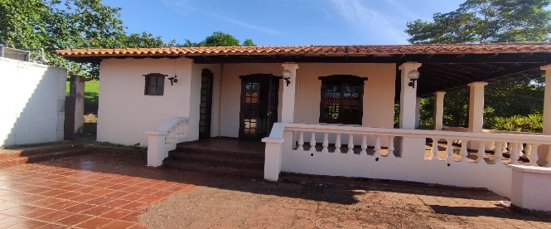
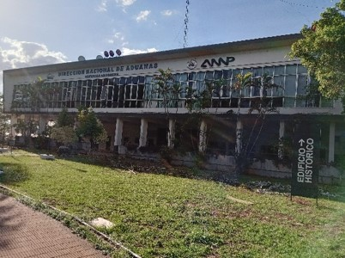
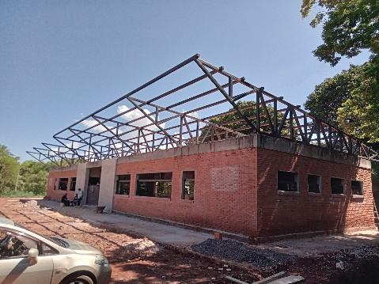

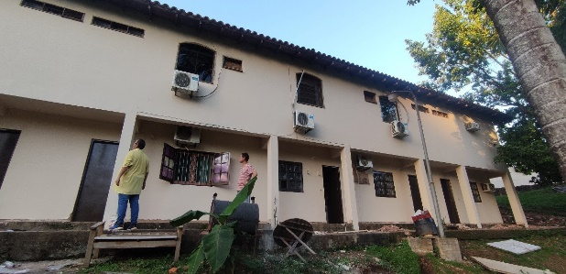
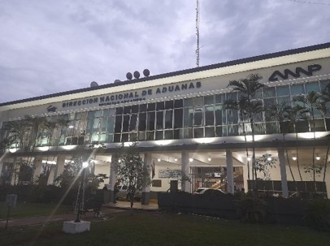
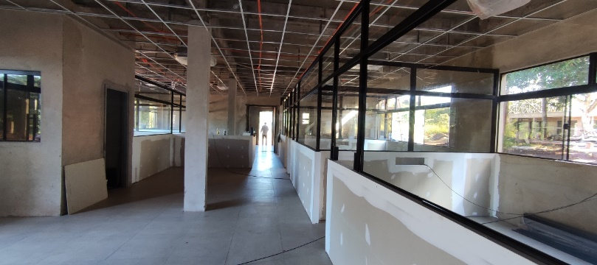

Jun/Oct | Contrucción del puesto de control con oficina, área de control, dormitorio, cocina y sanitarios. |  |  | 498.906.896 GS. | Contrucción del puesto de control de Ypehú
Jul/Nov | Reparación y mantenimiento del Depósito N°49 en gral, pinturas, revoques, readecuación eléctrica, arreglo de techo, provisión y colocación de estantes y cámara frigorífica. |  |  | 539.839.620 Gs. | Mantenimiento y Mejoras en Depósito N°49 Alto Paraná - DNA
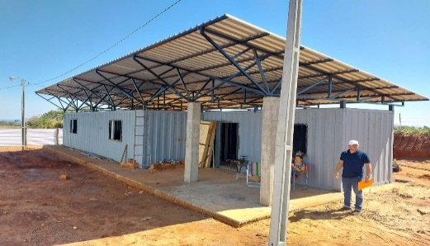 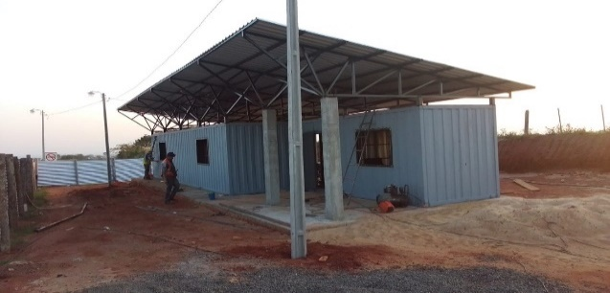 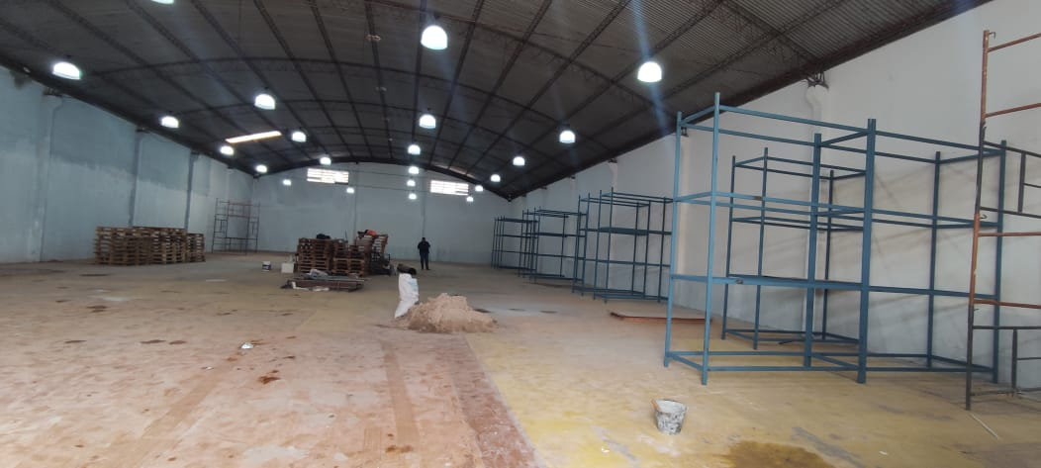 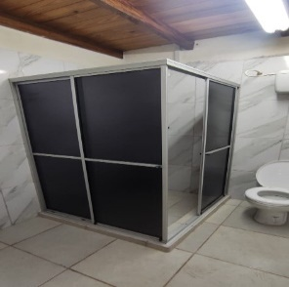 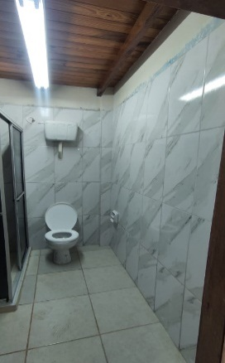

5- INSTANCIAS DE PARTICIPACIÓN CIUDADANA
5.1. Canales de Participación Ciudadana existentes a la fecha.
N° | Denominación | Descripción |  | Dependencia Responsable del Canal de Participación |  | Evidencia (Página Web, Buzón de SQR, Etc.)
1 | Centro de Atención y Reclamos - CAR | María Elena Aguilera |  | Secretaría de Relaciones Públicas y Comunicación |  | https://www.aduana.gov.py/denuncias
2 | DNA - On line | Vivian Torres |  | Dirección de Tecnologias de Información y Comunicación |  | https://www.aduana.gov.py/dna/online
3 | Consulta de Expedientes | Vivian Torres |  | Dirección de Tecnologias de Información y Comunicación |  | https://secure.aduana.gov.py/expedientes
4 | SIVECA -Sistema Integral de Verificación de Cargas | Vivian Torres |  | Dirección de Tecnologias de Información y Comunicación |  | https://www.aduana.gov.py/siveca
5 | Liquidación de Tributos y Documentos Exigidos | Vivian Torres |  | Dirección de Tecnologias de Información y Comunicación |  | https://www.aduana.gov.py/simulador
6 | VUI - Ventanilla Única del Imprtador | Vivian Torres |  | Dirección de Tecnologias de Información y Comunicación |  | https://www.aduana.gov.py/vui
7 | OEA - Operador Económico Auto | Karina Ojeda |  | Coordinación Operador Económico Autorizado |  | https://www.aduana.gov.py/oea
8 | Datos Abiertos | Jorge Villalba Digalo |  | Oficina de Prensa |  | https://datos.aduana.gov.py/datos
9 | Facebook | Jorge Villalba Digalo |  | Oficina de Prensa |  | https://www.facebook.com/aduana.py
10 | Twitter | Jorge Villalba Digalo |  | Oficina de Prensa |  | https://twitter.com/aduanapy
11 | Youtube | Jorge Villalba Digalo |  | Oficina de Prensa |  | https://www.youtube.com/user/AduanaParaguay
 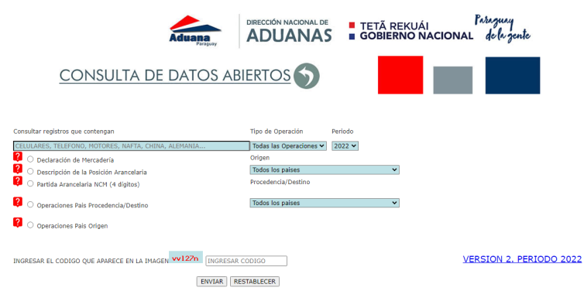

5.2. Aportes y Mejoras resultantes de la Participación Ciudadana
Propuesta de Mejora |  | Canal Utilizado | Acción o Medida tomada por OEE |  | Evidencia | Observaciones

(Puede complementar información aquí y apoyarse en gráficos ilustrativos)

5.3 Gestión de denuncias de corrupción
...
Reconocimiento por buenas prácticas y homenaje a funcionarios jubilados |  | https://www.aduana.gov.py/8135-8-Reconocimiento%20por%20buenas%20pr%C3%A1cticas%20y%20homenaje%20a%20funcionarios%20jubilados.html

La Dirección Nacional de Aduanas aprueba auditoría a su Sistema de Gestión de Calidad |  | https://www.aduana.gov.py/?p=14059

Presentaron investigación que propone soluciones a problemas en el comercio |  | https://www.aduana.gov.py/?p=14420

Aduanas cierra setiembre con veinte meses consecutivos de superávits |  | https://www.aduana.gov.py/?p=14460

ADUANAS LIBERA ACCESO A 55 MILLONES DE REGISTROS DE OPERACIONES DE COMERCIO |  | https://www.aduana.gov.py/?p=14510
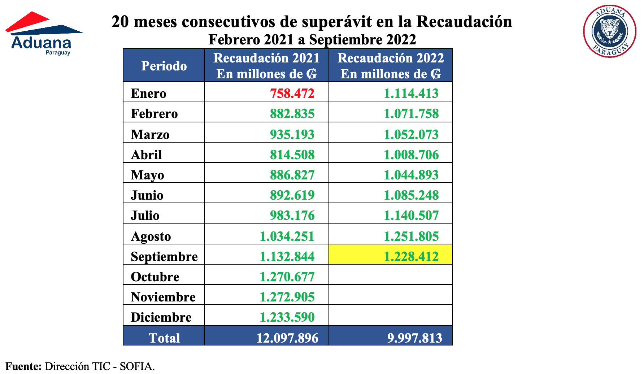
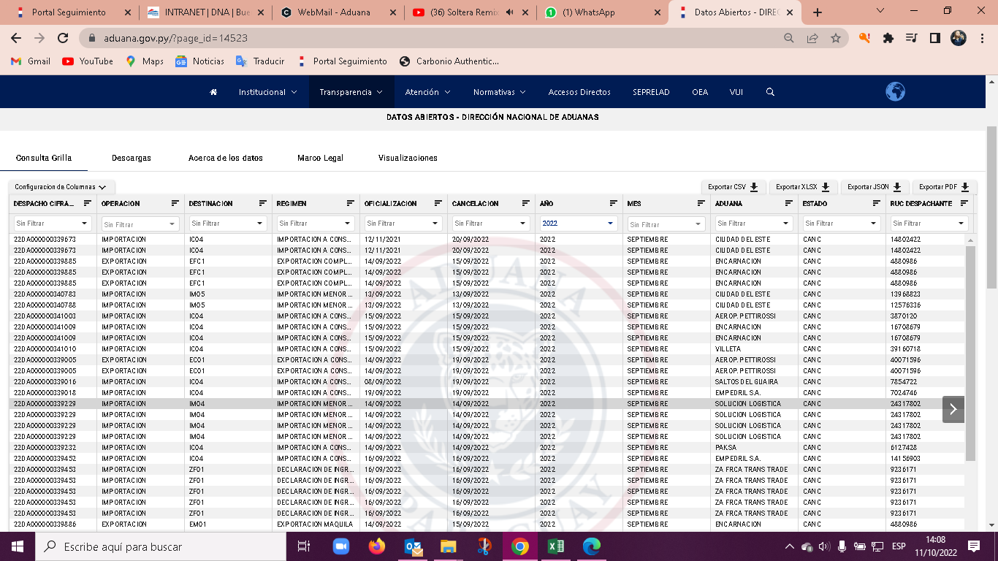

INFORME DE AVANCES DE SUMARIOS ADMINISTRATIVOS
CAPITAL
N° | D.N.A. N° | D.S.A. N° | CARÁTULA |  |  | ESTADO
1 | 21000033934B | 01-1/2022 | SUPUESTAS IRREGULARIDADES QUE PODRIAN CONSTITUIR FALTAS O INFRACCIONES ADUANERAS SEGÚN ACTA DE INTERVENCIÓN COIA N° 269/21 |  |  | Con informe final
2 | 21000126215T | 02-2/2022 | SUPUESTAS IRREGULARIDADADES QUE PODRÍAN CONSTITUIR FALTAS O INFRACCIONES ADUANERAS SEGÚN ACTA DE INTERVENCIÓN COIA N° 737/21 |  |  | Con Resolución A.A.S.D.G. N° 13/2022 - FALTA ADUANERA
3 | 21000130045P | 03-3/2022 | SUPUESTAS IRREGULARIDADES QUE PODRIAN CONSTITUIR FALTAS O INFRACCIONES ADUANERAS SEGÚN ACTA DE INTERVENCIÓN COIA N° 765/21 |  |  | Con Resolución A.A.S.D.G. N° 27 - Contrabando
4 | 21000133866G | 04-4/2022 | SUNSET S.A.C.I.S. S/ SUPUESTAS FALTAS O INFRACCIONES ADUANERAS EN VARIOS DESPACHOS DE IMPORTACIÓN |  |  | Informe final - Acumulado en D.S.A. N°446-4/2021
5 | 21000132641T | 05-5/2022 | COMERCIAL SURTIDOR "TU BODEGAS" S/ SUPUESTAS IRREGULARIDADES QUE PODRIAN CONSTITUIR FALTAS O INFRACCIONES ADUANERAS SEGÚN ACTA DE INTERVENCIÓN COIA N° 781/2021 |  |  | Con resolución N° 023/22 - Falta Aduanera
6 | 21000116204Z | 06-6/2022 | SUPUESTAS IRREGULARIDADES QUE PODRÍAN CONSTITUIR FALTAS O INFRACCIONES ADUANERAS SEGÚN ACTA DE INTERVENCIÓN COIA N° 681/2021 |  |  | Informe final remitido a la Administracion p/ Resolucion
...

